Nhận tư vấn từ chatbot AI
Project Name | Ứng dụng AI chatbot vào website quản lý và chăm sóc thú cưng
Module Code | Nhận tư vấn từ chatbot AI
 | Hoàn thành | Lỗi | Chưa kiểm tra | Bị chặn | Tổng lần kiểm tra
Round 1 | 11 | 0 | 0 | 0 | 11
Round 2 | 11 | 0 | 0 | 0 | 11
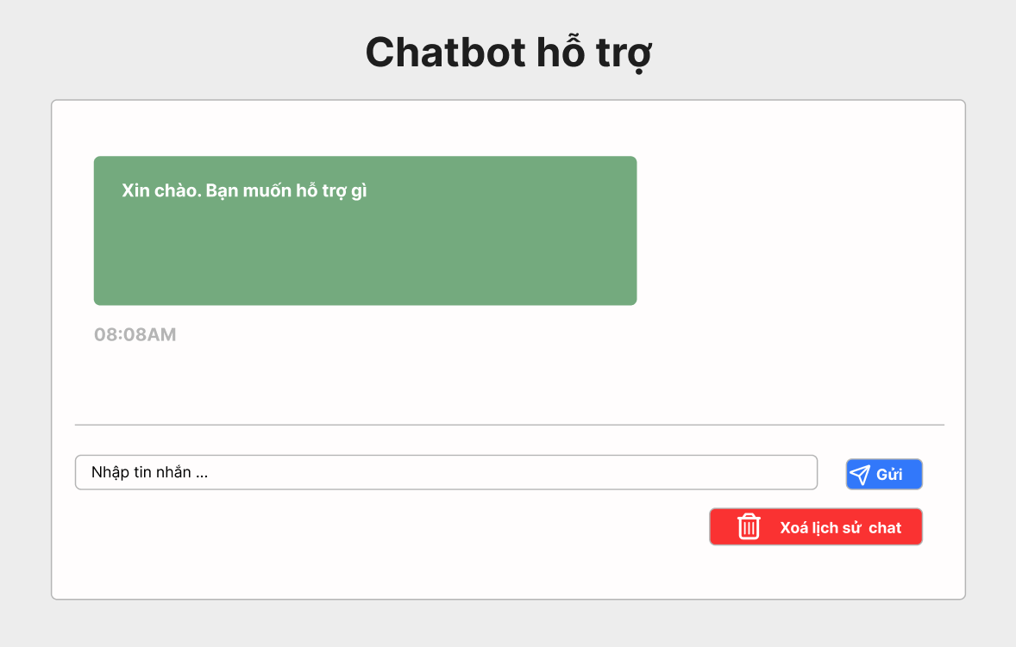

Test Case ID | Mô tả | Quy trình | Điều kiện tiên quyết | Kết quả mong đợi | Kết quả thực tế | Kết quả |  |  |  |  |  | Chú thích
 |  |  |  |  |  | Vòng 1 |  |  | Vòng 2
 |  |  |  |  |  | Trạng thái | Ngày kiểm tra | Người kiểm tra | Trạng thái | Ngày kiểm tra | Người kiểm tra
GUI_SHOW Nhận tư vấn từ chatbot AI
GUI - NTVCAI01 | [Tin nhắn] Textbox |  | Đăng nhập thành công vào hệ thống | -Text color : light -Status : enable -Background : green | -Text color : light -Status : enable -Background : green | Passed | 15/04/2025 | Sơn | Passed | 17/05/2025 | Sơn
GUI - NTVCAI02 | [Thời gian] Label |  | Đăng nhập thành công vào hệ thống | - Text: Green - Status: Enable | - Text: Green - Status: Enable | Passed | 15/04/2025 | Sơn | Passed | 17/05/2025 | Sơn
GUI - NTVCAI03 | [Nhập tin nhắn] Textbox |  | Đăng nhập thành công vào hệ thống | - Text: Black - Status: Enable | - Text: Black - Status: Enable | Passed | 15/04/2025 | Sơn | Passed | 17/05/2025 | Sơn
GUI - NTVCAI04 | [Gửi] Button |  | Đăng nhập thành công vào hệ thống | -Text color : light -Status : enable -Background : blu | -Text color : light -Status : enable -Background : blu | Passed | 15/04/2025 | Sơn | Passed | 17/05/2025 | Sơn
GUI - NTVCAI05 | [Xoá lịch sử chat] Button |  | Đăng nhập thành công vào hệ thống | -Text color : light -Status : enable -Background : brown | -Text color : light -Status : enable -Background : brown | Passed | 15/04/2025 | Sơn | Passed | 17/05/2025 | Sơn
FUNCTION_SHOW Nhận tư vấn từ chatbot AI
FUNC-NTVCAI01 | Xác thực trang chatbox AI đang hiển thị | 1. Truy cập vào trang web | Đăng nhập thành công vào hệ thống | Hiển thị trang văn bản đến gồm có: - Textbox "Tin nhắn" - Label "Thời gian" - Textbox "Nhập tin nhắn" - Button "Gửi" - Button "Xoá lịch sử chat" | Hiển thị trang văn bản đến gồm có: - Textbox "Tin nhắn" - Label "Thời gian" - Textbox "Nhập tin nhắn" - Button "Gửi" - Button "Xoá lịch sử chat" | Passed | 15/04/2025 | Sơn | Passed | 17/05/2025 | Sơn
FUNC-NTVCAI02 | Không nhập gì vào ô tìm kiếm | 1. Khởi động trang web. 2. Hiển thị trang chủ. 3.Chọn tư vấn chatbox AI 4. Nhấn vào Button "Gửi" | Đăng nhập thành công vào hệ thống | Hiển thị thông báo:"Nhập tin nhắn" | Hiển thị thông báo:"Nhập tin nhắn" | Passed | 15/04/2025 | Sơn | Passed | 17/05/2025 | Sơn
FUNC-NTVCAI03 | Kiểm tra nút gửi tin nhắn thành công | 1. Khởi động trang web. 2. Hiển thị trang chủ. 3.Chọn tư vấn chatbox AI 4. Nhấn vào Button "Gửi" | Đăng nhập thành công vào hệ thống | "Hiển thị tin nhắn đã nhập ở khung chat!" | "Hiển thị tin nhắn đã nhập ở khung chat!" | Passed | 15/04/2025 | Sơn | Passed | 17/05/2025 | Sơn
FUNC-NTVCAI04 | Kiểm tra nút gửi tin nhắn thất bại | 1. Khởi động trang web. 2. Hiển thị trang chủ. 3.Chọn tư vấn chatbox AI 4. Nhấn vào Button "Gửi" | Đăng nhập thành công vào hệ thống | "Không hiển thị tin nhắn đã nhập ở khung chat!" | "Không hiển thị tin nhắn đã nhập ở khung chat!" | Passed | 15/04/2025 | Sơn | Passed | 17/05/2025 | Sơn
FUNC-NTVCAI05 | Kiểm tra nút xoá lịch sử chat thành công | 1. Khởi động trang web. 2. Hiển thị trang chủ. 3.Chọn văn bản đến 4. Nhấn vào Button "Xoá lịch sử chat" | Đăng nhập thành công vào hệ thống | Hiển thị thông báo:"Xoá lịch sử chat thành công" | Hiển thị thông báo:"Xoá lịch sử chat thành công" | Passed | 15/04/2025 | Sơn | Passed | 17/05/2025 | Sơn
FUNC-NTVCAI06 | Kiểm tra nút xoá lịch sử chat thất bại | 1. Khởi động trang web. 2. Hiển thị trang chủ. 3.Chọn văn bản đến 4. Nhấn vào Button "Xoá lịch sử chat" | Đăng nhập thành công vào hệ thống | Hiển thị thông báo:"Xoá lịch sử chat thất bại" | Hiển thị thông báo:"Xoá lịch sử chat thất bại" | Passed | 15/04/2025 | Sơn | Passed | 17/05/2025 | Sơn

Quản lý tài khoản người dùng
Project Name | Ứng dụng AI chatbot vào website quản lý và chăm sóc thú cưng
Module Code | Quản lý tài khoản người dùng
 | Hoàn thành | Lỗi | Chưa kiểm tra | Bị chặn | Tổng lần kiểm tra
Round 1 | 11 | 0 | 0 | 0 | 11
Round 2 | 11 | 0 | 0 | 0 | 11
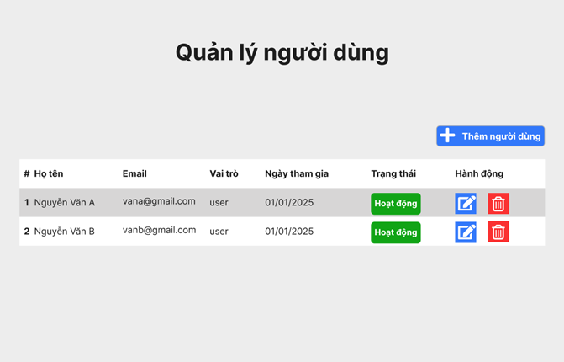

Test Case ID | Mô tả | Quy trình | Điều kiện tiên quyết | Kết quả mong đợi | Kết quả thực tế | Kết quả |  |  |  |  |  | Chú thích
 |  |  |  |  |  | Vòng 1 |  |  | Vòng 2
 |  |  |  |  |  | Trạng thái | Ngày kiểm tra | Người kiểm tra | Trạng thái | Ngày kiểm tra | Người kiểm tra
GUI_SHOW Quản lý tài khoản người dùng
GUI-QLTKND01 | Kiểm tra tiêu đề giao diện |  | Đăng nhập thành công vào hệ thống | Hiển thị tiêu đề "Quản lý tài khoản người dùng" rõ ràng, đúng căn chỉnh | Hiển thị tiêu đề "Quản lý tài khoản người dùng" rõ ràng, đúng căn chỉnh | Passed | 15/04/2025 | Sơn | Passed | 17/05/2025 | Sơn
GUI-QLTKND02 | [Họ tên, Email, Vai trò, Ngày tham gia, Trạng thái, Hành Động] Data Table |  | Đăng nhập thành công vào hệ thống | - Text: Black - Status: Enable | - Text: Black - Status: Enable | Passed | 15/04/2025 | Sơn | Passed | 17/05/2025 | Sơn
GUI-QLTKND03 | [Chỉnh sửa Hành động] IconButton |  | Đăng nhập thành công vào hệ thống | -Text color : light -Status : enable -Background : blu | -Text color : light -Status : enable -Background : blu | Passed | 15/04/2025 | Sơn | Passed | 17/05/2025 | Sơn
GUI-QLTKND04 | [Xoá Hành động] IconButton |  | Đăng nhập thành công vào hệ thống | -Text color : light -Status : enable -Background : brown | -Text color : light -Status : enable -Background : brown | Passed | 15/04/2025 | Sơn | Passed | 17/05/2025 | Sơn
FUNCTION_SHOW Quản lý tài khoản người dùng
FUNC-QLTKND01 | Kiểm tra thông tin Quản lý tài khoản người dùng từ hệ thống | 1. Khởi động trang web. 2. Hiển thị trang chủ. 3.Chọn quản lý tài khoản người dùng | Đăng nhập bằng tài khoản Admin | Hệ thống trả về thông tin đầy đủ: Họ tên, Email, Vai trò, Ngày tham gia, Trạng thái, Hành động. | Hệ thống trả về thông tin đầy đủ: Họ tên, Email, Vai trò, Ngày tham gia, Trạng thái, Hành động. | Passed | 15/04/2025 | Sơn | Passed | 17/05/2025 | Sơn
FUNC-QLTKND02 | Kiểm tra button thêm người dùng | 1. Khởi động trang web. 2. Hiển thị trang chủ. 3.Chọn quản lý tài khoản người dùng 4. Click thêm người dùng | Đăng nhập bằng tài khoản Admin | Hệ thống trả về nhập thông tin người dùng: Họ tên, Email, Vai trò, Ngày tham gia, Trạng thái, Hành động. | Hệ thống trả về nhập thông tin người dùng: Họ tên, Email, Vai trò, Ngày tham gia, Trạng thái, Hành động. | Passed | 15/04/2025 | Sơn | Passed | 17/05/2025 | Sơn
FUNC-QLTKND03 | Kiểm tra button thêm người dùng thất bại | 1. Khởi động trang web. 2. Hiển thị trang chủ. 3.Chọn quản lý tài khoản người dùng 4. Click thêm người dùng | Đăng nhập bằng tài khoản Admin | Hệ thống không phản hồi về việc nhập thông tin người dùng: Họ tên, Email, Vai trò, Ngày tham gia, Trạng thái, Hành động. | Hệ thống không phản hồi về việc nhập thông tin người dùng: Họ tên, Email, Vai trò, Ngày tham gia, Trạng thái, Hành động. | Passed | 15/04/2025 | Sơn | Passed | 17/05/2025 | Sơn
FUNC-QLTKND04 | Kiểm tra icon hành động chỉnh sửa người dùng | 1. Khởi động trang web. 2. Hiển thị trang chủ. 3.Chọn quản lý tài khoản người dùng 4. Click chỉnh sửa người dùng | Đăng nhập bằng tài khoản Admin | Khi nhấn, hệ thống trả về nhập thông tin người dùng: Họ tên, Email, Vai trò, Ngày tham gia. | Khi nhấn, hệ thống trả về nhập thông tin người dùng: Họ tên, Email, Vai trò, Ngày tham gia. | Passed | 15/04/2025 | Sơn | Passed | 17/05/2025 | Sơn
FUNC-QLTKND05 | Kiểm tra icon hành động chỉnh sửa người dùng thất bại | 1. Khởi động trang web. 2. Hiển thị trang chủ. 3.Chọn quản lý tài khoản người dùng 4. Click chỉnh sửa người dùng | Đăng nhập bằng tài khoản Admin | Khi nhấn, hệ thống không phản hồi về chỉnh sửa thông tin người dùng: Họ tên, Email, Vai trò, Ngày tham gia. | Khi nhấn, hệ thống không phản hồi về chỉnh sửa thông tin người dùng: Họ tên, Email, Vai trò, Ngày tham gia. | Passed | 15/04/2025 | Sơn | Passed | 17/05/2025 | Sơn
FUNC-QLTKND06 | Kiểm tra icon hành động xoá người dùng | 1. Khởi động trang web. 2. Hiển thị trang chủ. 3.Chọn quản lý tài khoản người dùng 4. Click xoá người dùng | Đăng nhập bằng tài khoản Admin | Khi nhấn, hệ thống phản hồi đã xoá người dùng thành công. | Khi nhấn, hệ thống phản hồi đã xoá người dùng thành công. | Passed | 15/04/2025 | Sơn | Passed | 17/05/2025 | Sơn
FUNC-QLTKND07 | Kiểm tra icon hành động xoá người dùng thất bại | 1. Khởi động trang web. 2. Hiển thị trang chủ. 3.Chọn quản lý tài khoản người dùng 4. Click xoá người dùng | Đăng nhập bằng tài khoản Admin | Khi nhấn, hệ thống không xoá người dùng đã chọn xoá. | Khi nhấn, hệ thống không xoá người dùng đã chọn xoá. | Passed | 15/04/2025 | Sơn | Passed | 17/05/2025 | Sơn

Quản lý báo cáo và thống kê
Project Name | Ứng dụng AI chatbot vào website quản lý và chăm sóc thú cưng
Module Code | Quản lý báo cáo và thống kê
 | Hoàn thành | Lỗi | Chưa kiểm tra | Bị chặn | Tổng lần kiểm tra
Round 1 | 8 | 0 | 0 | 0 | 8
Round 2 | 8 | 0 | 0 | 0 | 8

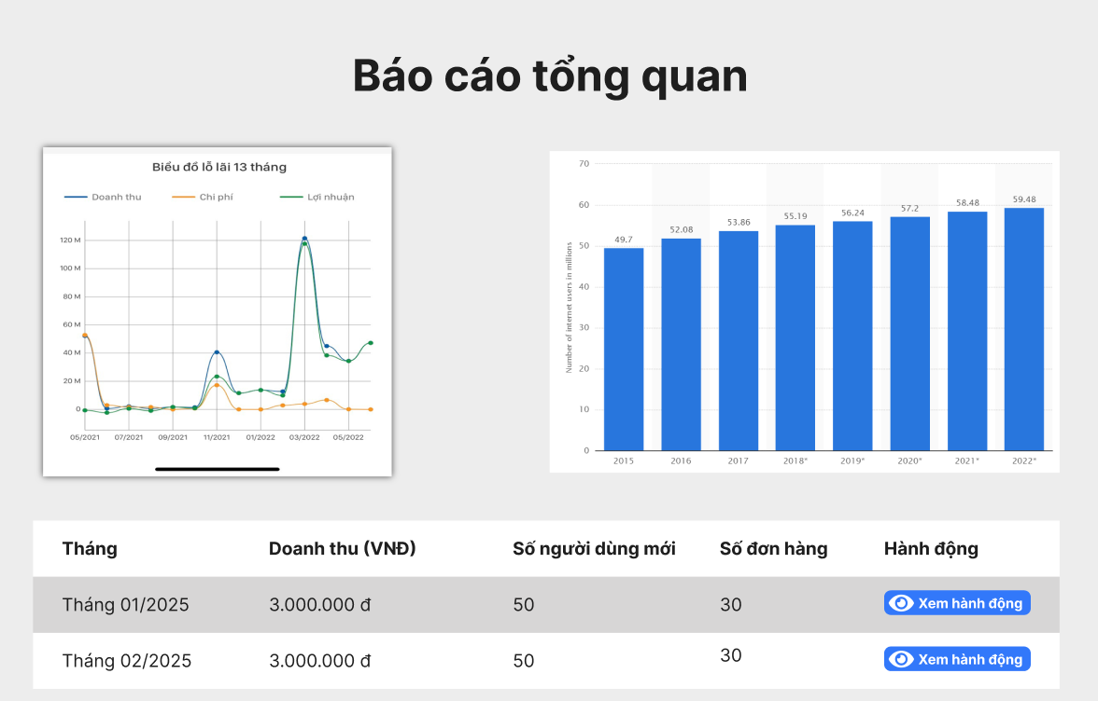

Test Case ID | Mô tả | Quy trình | Điều kiện tiên quyết | Kết quả mong đợi | Kết quả thực tế | Kết quả |  |  |  |  |  | Chú thích
 |  |  |  |  |  | Vòng 1 |  |  | Vòng 2
 |  |  |  |  |  | Trạng thái | Ngày kiểm tra | Người kiểm tra | Trạng thái | Ngày kiểm tra | Người kiểm tra
GUI_SHOW Quản lý báo cáo và thống kê
GUI - QLBCVTK01 | Kiểm tra tiêu đề giao diện |  | Đăng nhập thành công vào hệ thống | Hiển thị tiêu đề "Báo cáo tổng quan" rõ ràng, đúng căn chỉnh | Hiển thị tiêu đề "Báo cáo tổng quan" rõ ràng, đúng căn chỉnh | Passed | 15/04/2025 | Sơn | Passed | 17/05/2025 | Sơn
GUI - QLBCVTK02 | [Biểu đồ lỗ lại 13 tháng] Image |  | Đăng nhập thành công vào hệ thống | - Status: Enable | - Status: Enable | Passed | 15/04/2025 | Sơn | Passed | 17/05/2025 | Sơn
GUI - QLBCVTK03 | [Biểu đồ hàng năm] Image |  | Đăng nhập thành công vào hệ thống | - Status: Enable | - Status: Enable | Passed | 15/04/2025 | Sơn | Passed | 17/05/2025 | Sơn
GUI - QLBCVTK04 | [Tháng, Doanh thu, Số người dùng mới, Số đơn hàng, Hành Động] Data Table |  | Đăng nhập thành công vào hệ thống | - Text: Black - Status: Enable | - Text: Black - Status: Enable | Passed | 15/04/2025 | Sơn | Passed | 17/05/2025 | Sơn
GUI - QLBCVTK05 | [Xem hành động] Button |  | Đăng nhập thành công vào hệ thống | -Text color : light -Status : enable -Background : blu | -Text color : light -Status : enable -Background : blu | Passed | 15/04/2025 | Sơn | Passed | 17/05/2025 | Sơn
FUNCTION_SHOW Quản lý báo cáo và thống kê
FUNC-QLBCVTK01 | Kiểm tra thông tin Quản lý tài báo cáo và thống kê từ hệ thống | 1. Khởi động trang web. 2. Hiển thị trang chủ. 3.Chọn quản lý báo cáo và thống kê | Đăng nhập bằng tài khoản Admin | Hiển thị trang quản lý báo cáo và thống kê gồm có: - Image "Biểu đồ lỗ lãi 13 tháng" - Image "Biểu đồ hàng năm" - DataTable "Tháng, Doanh thu, Số người dùng mới, Số đơn hàng, Hành Động" - Button "Xem hành động" | Hiển thị trang quản lý báo cáo và thống kê gồm có: - Image "Biểu đồ lỗ lãi 13 tháng" - Image "Biểu đồ hàng năm" - DataTable "Tháng, Doanh thu, Số người dùng mới, Số đơn hàng, Hành Động" - Button "Xem hành động" | Passed | 15/04/2025 | Sơn | Passed | 17/05/2025 | Sơn
FUNC-XVBD02 | Kiểm tra nút Xem hành động | 1. Khởi động trang web. 2. Hiển thị trang chủ. 3.Chọn quản lý báo cáo và thống kê 4. Nhấn vào "Xem hành động" | Đăng nhập bằng tài khoản Admin | Hiển thị các hành động có thể thực hiện | Hiển thị các hành động có thể thực hiện | Passed | 15/04/2025 | Sơn | Passed | 17/05/2025 | Sơn
FUNC-XVBD03 | Kiểm tra nút Xem hành động thất bại | 1. Khởi động trang web. 2. Hiển thị trang chủ. 3.Chọn quản lý báo cáo và thống kê 4. Nhấn vào "Xem hành động" | Đăng nhập bằng tài khoản Admin | Không hiển thị các hành động có thể thực hiện | Không hiển thị các hành động có thể thực hiện | Passed | 15/04/2025 | Sơn | Passed | 17/05/2025 | Sơn

Quản lý bảo mật và phân quyền
Project Name | Ứng dụng AI chatbot vào website quản lý và chăm sóc thú cưng
Module Code | Quản lý bảo mật và phân quyền
 | Hoàn thành | Lỗi | Chưa kiểm tra | Bị chặn | Tổng lần kiểm tra
Round 1 | 10 | 0 | 0 | 0 | 10
Round 2 | 10 | 0 | 0 | 0 | 10

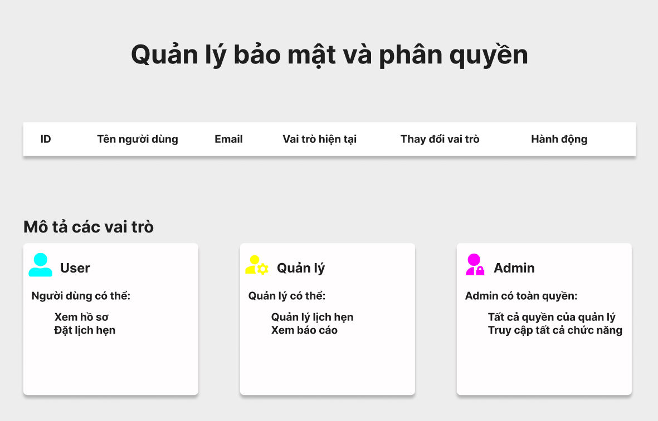

Test Case ID | Mô tả | Quy trình | Điều kiện tiên quyết | Kết quả mong đợi | Kết quả thực tế | Kết quả |  |  |  |  |  | Chú thích
 |  |  |  |  |  | Vòng 1 |  |  | Vòng 2
 |  |  |  |  |  | Trạng thái | Ngày kiểm tra | Người kiểm tra | Trạng thái | Ngày kiểm tra | Người kiểm tra
GUI_SHOW Quản lý bảo mật và phân quyền
GUI - QLBMVPQ01 | Kiểm tra tiêu đề giao diện |  | Đăng nhập thành công vào hệ thống | Hiển thị tiêu đề "Quản lý bảo mật và phân quyền" rõ ràng, đúng căn chỉnh | Hiển thị tiêu đề "Quản lý bảo mật và phân quyền" rõ ràng, đúng căn chỉnh | Passed | 15/04/2025 | Sơn | Passed | 17/05/2025 | Sơn
GUI - QLBMVPQ02 | [ID, Tên người dùng, Email, Vai trò hiện tại, Thay đổi vai trò, Hành Động] Data Table |  | Đăng nhập thành công vào hệ thống | - Text: Black - Status: Enable | - Text: Black - Status: Enable | Passed | 15/04/2025 | Sơn | Passed | 17/05/2025 | Sơn
GUI - QLBMVPQ03 | [Mô tả vại trò] Label |  | Đăng nhập thành công vào hệ thống | - Text: Black - Status: Enable | - Text: Black - Status: Enable | Passed | 15/04/2025 | Sơn | Passed | 17/05/2025 | Sơn
GUI - QLBMVPQ04 | [User] Textbox |  | Đăng nhập thành công vào hệ thống | - Text: Black - Status: Enable | - Text: Black - Status: Enable | Passed | 15/04/2025 | Sơn | Passed | 17/05/2025 | Sơn
GUI - QLBMVPQ05 | [Quản lý] Textbox |  | Đăng nhập thành công vào hệ thống | - Text: Black - Status: Enable | - Text: Black - Status: Enable | Passed | 15/04/2025 | Sơn | Passed | 17/05/2025 | Sơn
GUI - QLBMVPQ06 | [Admin] Textbox |  | Đăng nhập thành công vào hệ thống | - Text: Black - Status: Enable | - Text: Black - Status: Enable | Passed | 15/04/2025 | Sơn | Passed | 17/05/2025 | Sơn
FUNCTION_SHOW Quản lý bảo mật và phân quyền
FUNC - QLBMVPQ01 | Kiểm tra thông tin Quản lý bảo mật và phân quyền | 1. Khởi động trang web. 2. Hiển thị trang chủ. 3.Chọn Quản lý bảo mật và phân quyền | Đăng nhập bằng tài khoản Admin | Hiển thị trang quản lý báo cáo và thống kê gồm có: - DataTable "ID, Tên người dùng, Email, Vai trò hiện tại, Thay đổi vai trò, Hành Động" - Lable "Mô tả vai trò" - Textbox "User" - Textbox "Quản lý" - Textbox "Admin" | Hiển thị trang quản lý báo cáo và thống kê gồm có: - DataTable "ID, Tên người dùng, Email, Vai trò hiện tại, Thay đổi vai trò, Hành Động" - Lable "Mô tả vai trò" - Textbox "User" - Textbox "Quản lý" - Textbox "Admin" | Passed | 15/04/2025 | Sơn | Passed | 17/05/2025 | Sơn
FUNC - QLBMVPQ02 | Kiểm tra thông tin Mô tả quyền User | 1. Khởi động trang web. 2. Hiển thị trang chủ. 3.Chọn Quản lý bảo mật và phân quyền | Đăng nhập bằng tài khoản Admin | Hiển thị đầy đủ mô tả quyền User | Hiển thị đầy đủ mô tả quyền User | Passed | 15/04/2025 | Sơn | Passed | 17/05/2025 | Sơn
FUNC - QLBMVPQ03 | Kiểm tra thông tin Mô tả quyền Quản lý | 1. Khởi động trang web. 2. Hiển thị trang chủ. 3.Chọn Quản lý bảo mật và phân quyền | Đăng nhập bằng tài khoản Admin | Hiển thị đầy đủ mô tả quyền Quản lý | Hiển thị đầy đủ mô tả quyền Quản lý | Passed | 15/04/2025 | Sơn | Passed | 17/05/2025 | Sơn
FUNC - QLBMVPQ04 | Kiểm tra thông tin Mô tả quyền Admimn | 1. Khởi động trang web. 2. Hiển thị trang chủ. 3.Chọn Quản lý bảo mật và phân quyền | Đăng nhập bằng tài khoản Admin | Hiển thị đầy đủ mô tả quyền Admin | Hiển thị đầy đủ mô tả quyền Admin | Passed | 15/04/2025 | Sơn | Passed | 17/05/2025 | Sơn

Quản lý hóa đơn và xuất mã QR
Project Name | Ứng dụng AI chatbot vào website quản lý và chăm sóc thú cưng
Module Code | Quản lý hoá đơn và xuất mã QR
 | Hoàn thành | Lỗi | Chưa kiểm tra | Bị chặn | Tổng lần kiểm tra
Round 1 | 20 | 0 | 0 | 0 | 20
Round 2 | 20 | 0 | 0 | 0 | 20

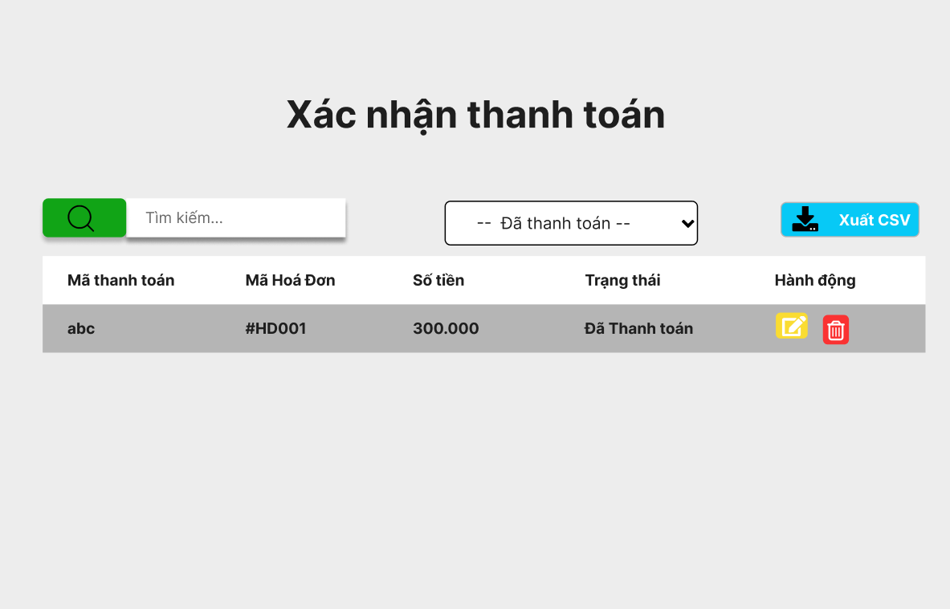

Test Case ID | Mô tả | Quy trình | Điều kiện tiên quyết | Kết quả mong đợi | Kết quả thực tế | Kết quả |  |  |  |  |  | Chú thích
 |  |  |  |  |  | Vòng 1 |  |  | Vòng 2
 |  |  |  |  |  | Trạng thái | Ngày kiểm tra | Người kiểm tra | Trạng thái | Ngày kiểm tra | Người kiểm tra
GUI_SHOW Quản lý hoá đơn và xuất mã QR
GUI-QLHDVXMQR01 | Kiểm tra tiêu đề giao diện |  | Đăng nhập thành công vào hệ thống | Hiển thị tiêu đề "Quản lý hoá đơn và xuất mã QR" rõ ràng, đúng căn chỉnh | Hiển thị tiêu đề "Quản lý hoá đơn và xuất mã QR" rõ ràng, đúng căn chỉnh | Passed | 15/04/2025 | Sơn | Passed | 17/05/2025 | Sơn
GUI-QLHDVXMQR02 | [Tìm kiếm] IconButton |  | Đăng nhập thành công vào hệ thống | -Text color : light -Status : enable -Background : brown | -Text color : light -Status : enable -Background : brown | Passed | 15/04/2025 | Sơn | Passed | 17/05/2025 | Sơn
GUI-QLHDVXMQR03 | [Tìm kiếm] Textbox |  | Đăng nhập thành công vào hệ thống | -Text color : black -Status : enable | -Text color : black -Status : enable | Passed | 15/04/2025 | Sơn | Passed | 17/05/2025 | Sơn
GUI-QLHDVXMQR04 | [Trạng thái] DropdownList |  | Đăng nhập thành công vào hệ thống | - Text: Black - Status: Enable | - Text: Black - Status: Enable | Passed | 15/04/2025 | Sơn | Passed | 17/05/2025 | Sơn
GUI-QLHDVXMQR05 | [Xuất CSV] Button |  | Đăng nhập thành công vào hệ thống | -Text color : light -Status : enable -Background : blu | -Text color : light -Status : enable -Background : blu | Passed | 15/04/2025 | Sơn | Passed | 17/05/2025 | Sơn
GUI-QLHDVXMQR06 | [Mã thành toán, Mã hoá đơn, Số tiên, Trạng thái, Hành Động] Data Table |  | Đăng nhập thành công vào hệ thống | -Text color : black -Status : enable | -Text color : black -Status : enable | Passed | 15/04/2025 | Sơn | Passed | 17/05/2025 | Sơn
GUI-QLHDVXMQR07 | [Chỉnh sửa] IconButton |  | Đăng nhập thành công vào hệ thống | -Text color : light -Status : enable -Background : yellow | -Text color : light -Status : enable -Background : yellow | Passed | 15/04/2025 | Sơn | Passed | 17/05/2025 | Sơn
GUI-QLHDVXMQR08 | [Xoá] IconButton |  | Đăng nhập thành công vào hệ thống | -Text color : light -Status : enable -Background : blu | -Text color : light -Status : enable -Background : blu | Passed | 15/04/2025 | Sơn | Passed | 17/05/2025 | Sơn
FUNCTION_SHOW Quản lý hoá đơn và xuất mã QR
FUNC-QLHDVXMQR01 | Kiểm tra thông tin Quản lý hoá đơn và xuất mã QR | 1. Khởi động trang web. 2. Hiển thị trang chủ. 3.Chọn Quản lý hoá đơn và xuất mã QR | Đăng nhập bằng tài khoản Admin | Hiển thị trang quản lý báo cáo và thống kê gồm có: - IconButton "Tìm kiếm" - Textbox "Tìm kiếm" - DropdownList "Trạng thái" - Buttton "Xuất CSV" - - DataTable "Mã thành toán, Mã hoá đơn, Số tiên, Trạng thái, Hành Động" - IconButton "Chỉnh sửa" - IconButton "Xoá" | Hiển thị trang quản lý báo cáo và thống kê gồm có: - IconButton "Tìm kiếm" - Textbox "Tìm kiếm" - DropdownList "Trạng thái" - Buttton "Xuất CSV" - - DataTable "Mã thành toán, Mã hoá đơn, Số tiên, Trạng thái, Hành Động" - IconButton "Chỉnh sửa" - IconButton "Xoá" | Passed | 15/04/2025 | Sơn | Passed | 17/05/2025 | Sơn
FUNC-QLHDVXMQR02 | Kiểm tra nút tìm kiếm | 1. Khởi động trang web. 2. Hiển thị trang chủ. 3. Chọn Quản lý hoá đơn và xuất mã QR. 3. Click Iconbutton tìm kiếm | Đăng nhập bằng tài khoản Admin | Hiển thị ra danh sách tìm kiếm | Hiển thị ra danh sách tìm kiếm | Passed | 15/04/2025 | Sơn | Passed | 17/05/2025 | Sơn
FUNC-QLHDVXMQR03 | Kiểm tra nút tìm kiếm trống | 1. Khởi động trang web. 2. Hiển thị trang chủ. 3. Chọn Quản lý hoá đơn và xuất mã QR. 3. Click Iconbutton tìm kiếm | Đăng nhập bằng tài khoản Admin | Hiển thị thông báo "Vui lòng nhập mã cần tìm kiếm" | Hiển thị thông báo "Vui lòng nhập mã cần tìm kiếm" | Passed | 15/04/2025 | Sơn | Passed | 17/05/2025 | Sơn
FUNC-QLHDVXMQR04 | Kiểm tra nút tìm kiếm thất bại | 1. Khởi động trang web. 2. Hiển thị trang chủ. 3. Chọn Quản lý hoá đơn và xuất mã QR. 3. Click Iconbutton tìm kiếm | Đăng nhập bằng tài khoản Admin | Hiển thị thông báo "Không có Mã thanh toán cần tìm" | Hiển thị thông báo "Không có Mã thanh toán cần tìm" | Passed | 15/04/2025 | Sơn | Passed | 17/05/2025 | Sơn
FUNC-QLHDVXMQR05 | Kiểm tra[Trạng thái] DropdownList | 1. Khởi động trang web. 2. Hiển thị trang chủ. 3. Chọn Quản lý hoá đơn và xuất mã QR. 3. Click [Trạng thái] DropdownList | Đăng nhập bằng tài khoản Admin | Hiển thị "Danh sách trạng thái" | Hiển thị "Danh sách trạng thái" | Passed | 15/04/2025 | Sơn | Passed | 17/05/2025 | Sơn
FUNC-QLHDVXMQR06 | Kiểm tra[Trạng thái] DropdownList thất bại | 1. Khởi động trang web. 2. Hiển thị trang chủ. 3. Chọn Quản lý hoá đơn và xuất mã QR. 3. Click [Trạng thái] DropdownList | Đăng nhập bằng tài khoản Admin | Không hiển thị "Danh sách trạng thái" | Không hiển thị "Danh sách trạng thái" | Passed | 15/04/2025 | Sơn | Passed | 17/05/2025 | Sơn
FUNC-QLHDVXMQR07 | Kiểm tra nút Xuất CSV | 1. Khởi động trang web. 2. Hiển thị trang chủ. 3. Chọn Quản lý hoá đơn và xuất mã QR. 3. Click Button Xuất CSV | Đăng nhập bằng tài khoản Admin | Hiển thị thông báo "Xuất CSV thành công" | Hiển thị thông báo "Xuất CSV thành công" | Passed | 15/04/2025 | Sơn | Passed | 17/05/2025 | Sơn
FUNC-QLHDVXMQR08 | Kiểm tra nút Xuất CSV thất bại | 1. Khởi động trang web. 2. Hiển thị trang chủ. 3. Chọn Quản lý hoá đơn và xuất mã QR. 3. Click Button Xuất CSV | Đăng nhập bằng tài khoản Admin | Hiển thị thông báo "Xuất CSV không thành công. Vui lòng kiểm tra lại kết nối hoặc máy in" | Hiển thị thông báo "Xuất CSV không thành công. Vui lòng kiểm tra lại kết nối hoặc máy in" | Passed | 15/04/2025 | Sơn | Passed | 17/05/2025 | Sơn
FUNC-QLHDVXMQR09 | Kiểm tra IconButton Chỉnh sửa | 1. Khởi động trang web. 2. Hiển thị trang chủ. 3. Chọn Quản lý hoá đơn và xuất mã QR. 3. Click IconButton Chỉnh sửa | Đăng nhập bằng tài khoản Admin | Hiển thị thông báo "Nhập thông tin cần chỉnh sửa" | Hiển thị thông báo "Nhập thông tin cần chỉnh sửa" | Passed | 15/04/2025 | Sơn | Passed | 17/05/2025 | Sơn
FUNC-QLHDVXMQR10 | Kiểm tra IconButton Chỉnh sửa thất bại | 1. Khởi động trang web. 2. Hiển thị trang chủ. 3. Chọn Quản lý hoá đơn và xuất mã QR. 3. Click IconButton Chỉnh sửa | Đăng nhập bằng tài khoản Admin | Hiển thị thông báo "Không thể chỉnh sửa" | Hiển thị thông báo "Không thể chỉnh sửa" | Passed | 15/04/2025 | Sơn | Passed | 17/05/2025 | Sơn
FUNC-QLHDVXMQR11 | Kiểm tra IconButton Xoá | 1. Khởi động trang web. 2. Hiển thị trang chủ. 3. Chọn Quản lý hoá đơn và xuất mã QR. 3. Click IconButton .Xoá | Đăng nhập bằng tài khoản Admin | Hiển thị thông báo "Xoá thành công" | Hiển thị thông báo "Xoá thành công" | Passed | 15/04/2025 | Sơn | Passed | 17/05/2025 | Sơn
FUNC-QLHDVXMQR12 | Kiểm tra IconButton Xoá thất bại | 1. Khởi động trang web. 2. Hiển thị trang chủ. 3. Chọn Quản lý hoá đơn và xuất mã QR. 3. Click IconButton .Xoá | Đăng nhập bằng tài khoản Admin | Không xoá đơn hàng đã chọn | Không xoá đơn hàng đã chọn | Passed | 15/04/2025 | Sơn | Passed | 17/05/2025 | Sơn

Quản lý chương trình khuyến mãi
Project Name | Ứng dụng AI chatbot vào website quản lý và chăm sóc thú cưng
Module Code | Quản lý chương trình khuyến mãi
 | Hoàn thành | Lỗi | Chưa kiểm tra | Bị chặn | Tổng lần kiểm tra
Round 1 | 12 | 0 | 0 | 0 | 12
Round 2 | 12 | 0 | 0 | 0 | 12

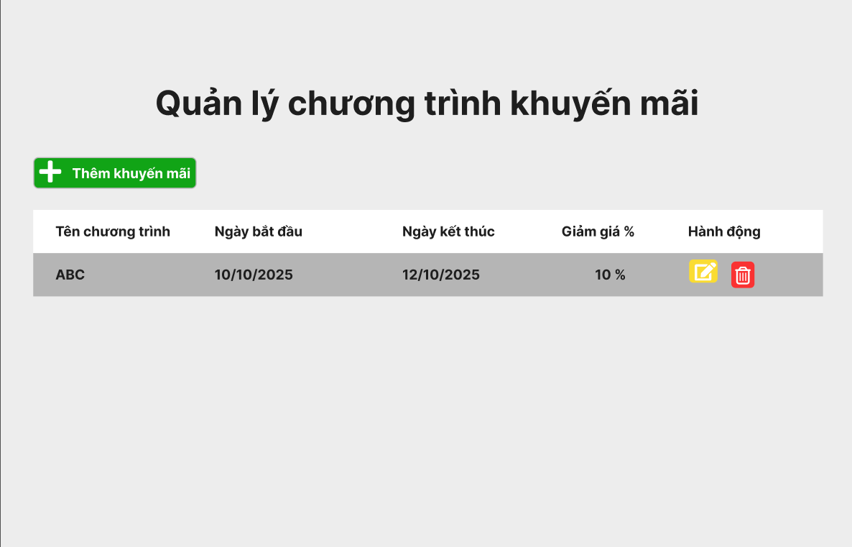

Test Case ID | Mô tả | Quy trình | Điều kiện tiên quyết | Kết quả mong đợi | Kết quả thực tế | Kết quả |  |  |  |  |  | Chú thích
 |  |  |  |  |  | Vòng 1 |  |  | Vòng 2
 |  |  |  |  |  | Trạng thái | Ngày kiểm tra | Người kiểm tra | Trạng thái | Ngày kiểm tra | Người kiểm tra
GUI_SHOW Quản lý chương trình khuyến mãi
GUI - QLCTKM01 | Kiểm tra tiêu đề giao diện |  | Đăng nhập thành công vào hệ thống | Hiển thị tiêu đề "Quản lý chương trình khuyến mãi" rõ ràng, đúng căn chỉnh | Hiển thị tiêu đề "Quản lý chương trình khuyến mãi" rõ ràng, đúng căn chỉnh | Passed | 15/04/2025 | Sơn | Passed | 17/05/2025 | Sơn
GUI - QLCTKM02 | [Thêm khuyến mãi] Button |  | Đăng nhập thành công vào hệ thống | -Text color : light -Status : enable -Background : brown | -Text color : light -Status : enable -Background : brown | Passed | 15/04/2025 | Sơn | Passed | 17/05/2025 | Sơn
GUI - QLCTKM03 | [Tên chương trình, Ngày bắt đầu, Ngày kết thúc, Giảm giá %, Hành Động] Data Table |  | Đăng nhập thành công vào hệ thống | -Text color : black -Status : enable | -Text color : black -Status : enable | Passed | 15/04/2025 | Sơn | Passed | 17/05/2025 | Sơn
GUI - QLCTKM04 | [Chỉnh sửa] IconButton |  | Đăng nhập thành công vào hệ thống | -Text color : light -Status : enable -Background : yellow | -Text color : light -Status : enable -Background : yellow | Passed | 15/04/2025 | Sơn | Passed | 17/05/2025 | Sơn
GUI - QLCTKM05 | [Xoá] IconButton |  | Đăng nhập thành công vào hệ thống | -Text color : light -Status : enable -Background : blu | -Text color : light -Status : enable -Background : blu | Passed | 15/04/2025 | Sơn | Passed | 17/05/2025 | Sơn
FUNCTION_SHOW Quản lý chương trình khuyến mãi
FUNC - QLCTKM01 | Kiểm tra thông tin Quản lý chương trình khuyến mãi | 1. Khởi động trang web. 2. Hiển thị trang chủ. 3.Chọn Quản lý chương trình khuyến mãi | Đăng nhập bằng tài khoản Admin | Hiển thị trang quản lý báo cáo và thống kê gồm có: - Button "Thêm khuyến mãi" - DataTable "Tên chương trình, Ngày bắt đầu, Ngày kết thúc, Giảm giá %, Hành Động" - IconButton "Chỉnh sửa" - IconButton "Xoá" | Hiển thị trang quản lý báo cáo và thống kê gồm có: - Button "Thêm khuyến mãi" - DataTable "Tên chương trình, Ngày bắt đầu, Ngày kết thúc, Giảm giá %, Hành Động" - IconButton "Chỉnh sửa" - IconButton "Xoá" | Passed | 15/04/2025 | Sơn | Passed | 17/05/2025 | Sơn
FUNC - QLCTKM02 | Kiểm tra nút thêm khuyến mãi | 1. Khởi động trang web. 2. Vào trang thêm khối 3.Không nhập các trường dữ liệu. 4. Nhấn vào "Thêm" | Đăng nhập thành công vào hệ thống | Hiển thị thông báo "Vui lòng nhập khuyến mãi muốn thêm" | Hiển thị thông báo "Vui lòng nhập khuyến mãi muốn thêm" | Passed | 14/11/2024 | Mạnh | Passed | 14/11/2024 | Mạnh
FUNC - QLCTKM03 | Kiểm tra nút thêm khuyến mãi thất bại | 1. Khởi động trang web. 2. Vào trang thêm ngành 3.Không nhập trường "tên ngành". 4. Nhấn vào "Thêm" | Đăng nhập thành công vào hệ thống | Hiển thị thông báo "Không thể thêm khuyến mãi" | Hiển thị thông báo "Không thể thêm khuyến mãi" | Passed | 14/11/2024 | Mạnh | Passed | 14/11/2024 | Mạnh
FUNC - QLCTKM04 | Kiểm tra IconButton Chỉnh sửa | 1. Khởi động trang web. 2. Hiển thị trang chủ. 3. Chọn Quản lý chương trình khuyến mãi. 3. Click IconButton Chỉnh sửa | Đăng nhập bằng tài khoản Admin | Hiển thị thông báo "Nhập thông tin cần chỉnh sửa" | Hiển thị thông báo "Nhập thông tin cần chỉnh sửa" | Passed | 15/04/2025 | Sơn | Passed | 17/05/2025 | Sơn
FUNC - QLCTKM05 | Kiểm tra IconButton Chỉnh sửa thất bại | 1. Khởi động trang web. 2. Hiển thị trang chủ. 3. Chọn Quản lý chương trình khuyến mãi. 3. Click IconButton Chỉnh sửa | Đăng nhập bằng tài khoản Admin | Hiển thị thông báo "Không thể chỉnh sửa" | Hiển thị thông báo "Không thể chỉnh sửa" | Passed | 15/04/2025 | Sơn | Passed | 17/05/2025 | Sơn
FUNC - QLCTKM06 | Kiểm tra IconButton Xoá | 1. Khởi động trang web. 2. Hiển thị trang chủ. 3. Chọn Quản lý chương trình khuyến mãi. 3. Click IconButton Xoá | Đăng nhập bằng tài khoản Admin | Hiển thị thông báo "Xoá thành công" | Hiển thị thông báo "Xoá thành công" | Passed | 15/04/2025 | Sơn | Passed | 17/05/2025 | Sơn
FUNC - QLCTKM07 | Kiểm tra IconButton Xoá thất bại | 1. Khởi động trang web. 2. Hiển thị trang chủ. 3. Chọn Quản lý chương trình khuyến mãi. 3. Click IconButton Xoá | Đăng nhập bằng tài khoản Admin | Không thể xoá khuyến mãi đã chọn | Không thể xoá khuyến mãi đã chọn | Passed | 15/04/2025 | Sơn | Passed | 17/05/2025 | Sơn

Quản lý danh mục sản phẩm và dv
Project Name | Ứng dụng AI chatbot vào website quản lý và chăm sóc thú cưng
Module Code | Quản lý danh mục sản phẩm và dịch vụ
 | Hoàn thành | Lỗi | Chưa kiểm tra | Bị chặn | Tổng lần kiểm tra
Round 1 | 12 | 0 | 0 | 0 | 12
Round 2 | 12 | 0 | 0 | 0 | 12

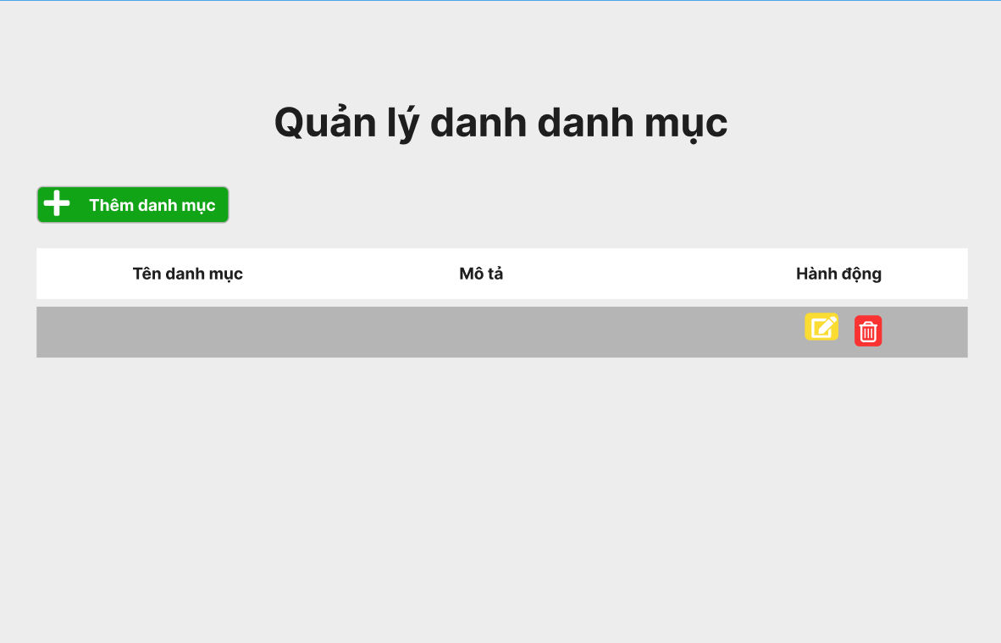

Test Case ID | Mô tả | Quy trình | Điều kiện tiên quyết | Kết quả mong đợi | Kết quả thực tế | Kết quả |  |  |  |  |  | Chú thích
 |  |  |  |  |  | Vòng 1 |  |  | Vòng 2
 |  |  |  |  |  | Trạng thái | Ngày kiểm tra | Người kiểm tra | Trạng thái | Ngày kiểm tra | Người kiểm tra
GUI_SHOW Quản lý danh mục sản phẩm và dịch vụ
GUI - QLDMSPVDV01 | Kiểm tra tiêu đề giao diện |  | Đăng nhập thành công vào hệ thống | Hiển thị tiêu đề "Quản lý danh mục sản phẩm và dịch vụ" rõ ràng, đúng căn chỉnh | Hiển thị tiêu đề "Quản lý danh mục sản phẩm và dịch vụ" rõ ràng, đúng căn chỉnh | Passed | 15/04/2025 | Sơn | Passed | 17/05/2025 | Sơn
GUI - QLDMSPVDV02 | [Thêm danh mục] Button |  | Đăng nhập thành công vào hệ thống | -Text color : light -Status : enable -Background : brown | -Text color : light -Status : enable -Background : brown | Passed | 15/04/2025 | Sơn | Passed | 17/05/2025 | Sơn
GUI - QLDMSPVDV03 | [Tên danh mục, Mô tả, Hành Động] Data Table |  | Đăng nhập thành công vào hệ thống | -Label : black -Status : enable | -Label : black -Status : enable | Passed | 15/04/2025 | Sơn | Passed | 17/05/2025 | Sơn
GUI - QLDMSPVDV04 | [Chỉnh sửa] IconButton |  | Đăng nhập thành công vào hệ thống | -Text color : light -Status : enable -Background : yellow | -Text color : light -Status : enable -Background : yellow | Passed | 15/04/2025 | Sơn | Passed | 17/05/2025 | Sơn
GUI - QLDMSPVDV05 | [Xoá] IconButton |  | Đăng nhập thành công vào hệ thống | -Text color : light -Status : enable -Background : blu | -Text color : light -Status : enable -Background : blu | Passed | 15/04/2025 | Sơn | Passed | 17/05/2025 | Sơn
FUNCTION_SHOW Quản lý danh mục sản phẩm và dịch vụ
FUNC - QLDMSPVDV01 | Kiểm tra thông tin Quản lý danh mục sản phẩm và dịch vụ | 1. Khởi động trang web. 2. Hiển thị trang chủ. 3.Chọn Quản lý danh mục sản phẩm và dịch vụ | Đăng nhập bằng tài khoản Admin | Hiển thị trang Quản lý danh mục sản phẩm và dịch vụ gồm có: - Button “Thêm danh mục” -- DataTable "Tên danh mục, Mô tả, Hành Động" - IconButton “Chỉnh sửa” - IconButton “Xoá” | Hiển thị trang Quản lý danh mục sản phẩm và dịch vụ gồm có: - Button “Thêm danh mục” -- DataTable "Tên danh mục, Mô tả, Hành Động" - IconButton “Chỉnh sửa” - IconButton “Xoá” | Passed | 15/04/2024 | Sơn | Passed | 17/05/2024 | Sơn
FUNC - QLDMSPVDV02 | Kiểm tra Button Thêm danh mục | 1. Khởi động trang web. 2. Hiển thị trang chủ. 3. Chọn Quản lý danh mục sản phẩm và dịch vụ. 3. Click Thêm danh mục. | Đăng nhập bằng tài khoản Admin | Hiển thị thông báo "Nhập danh mục muốn thêm" | Hiển thị thông báo "Nhập danh mục muốn thêm" | Passed | 15/04/2025 | Sơn | Passed | 17/05/2025 | Sơn
FUNC - QLDMSPVDV03 | Kiểm tra Button Thêm danh mục thất bại | 1. Khởi động trang web. 2. Hiển thị trang chủ. 3. Chọn Quản lý danh mục sản phẩm và dịch vụ. 3. Click Thêm danh mục. | Đăng nhập bằng tài khoản Admin | Hiển thị thông báo "Không thể thêm hoặc đã tồn tại" | Hiển thị thông báo "Không thể thêm hoặc đã tồn tại" | Passed | 15/04/2025 | Sơn | Passed | 17/05/2025 | Sơn
FUNC - QLDMSPVDV04 | Kiểm tra IconButton Chỉnh sửa | 1. Khởi động trang web. 2. Hiển thị trang chủ. 3. Chọn Quản lý danh mục sản phẩm và dịch vụ. 3. Click IconButton Chỉnh sửa | Đăng nhập bằng tài khoản Admin | Hiển thị thông báo "Nhập danh mục cần chỉnh sửa" | Hiển thị thông báo "Nhập danh mục cần chỉnh sửa" | Passed | 15/04/2025 | Sơn | Passed | 17/05/2025 | Sơn
FUNC - QLDMSPVDV05 | Kiểm tra IconButton Chỉnh sửa thất bại | 1. Khởi động trang web. 2. Hiển thị trang chủ. 3. Chọn Quản lý danh mục sản phẩm và dịch vụ. 3. Click IconButton Chỉnh sửa | Đăng nhập bằng tài khoản Admin | Hiển thị thông báo "Không thể chỉnh sửa" | Hiển thị thông báo "Không thể chỉnh sửa" | Passed | 15/04/2025 | Sơn | Passed | 17/05/2025 | Sơn
FUNC - QLDMSPVDV06 | Kiểm tra IconButton Xoá | 1. Khởi động trang web. 2. Hiển thị trang chủ. 3. Chọn Quản lý danh mục sản phẩm và dịch vụ. 3. Click IconButton Xoá | Đăng nhập bằng tài khoản Admin | Hiển thị thông báo "Xoá thành công" | Hiển thị thông báo "Xoá thành công" | Passed | 15/04/2025 | Sơn | Passed | 17/05/2025 | Sơn
FUNC - QLDMSPVDV07 | Kiểm tra IconButton Xoá thất bại | 1. Khởi động trang web. 2. Hiển thị trang chủ. 3. Chọn Quản lý danh mục sản phẩm và dịch vụ. 3. Click IconButton Xoá | Đăng nhập bằng tài khoản Admin | Không xoá danh mục đã chọn | Không xoá danh mục đã chọn | Passed | 15/04/2025 | Sơn | Passed | 17/05/2025 | Sơn

Quản lý các cơ sở thú y
Project Name | Ứng dụng AI chatbot vào website quản lý và chăm sóc thú cưng
Module Code | Quản lý các cơ sở thú y
 | Hoàn thành | Lỗi | Chưa kiểm tra | Bị chặn | Tổng lần kiểm tra
Round 1 | 31 | 0 | 0 | 0 | 31
Round 2 | 31 | 0 | 0 | 0 | 31

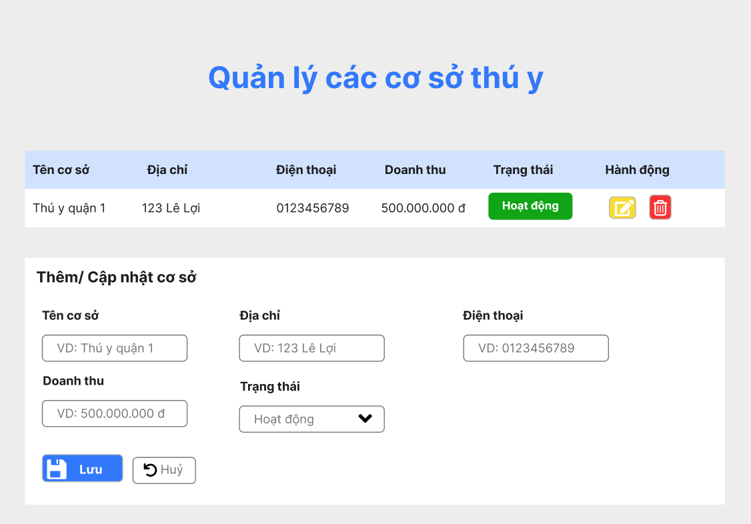

Test Case ID | Mô tả | Quy trình | Điều kiện tiên quyết | Kết quả mong đợi | Kết quả thực tế | Kết quả |  |  |  |  |  | Chú thích
 |  |  |  |  |  | Vòng 1 |  |  | Vòng 2
 |  |  |  |  |  | Trạng thái | Ngày kiểm tra | Người kiểm tra | Trạng thái | Ngày kiểm tra | Người kiểm tra
GUI_SHOW Quản lý các cơ sở thú y
GUI - QLCCSTY01 | Kiểm tra tiêu đề giao diện |  | Đăng nhập thành công vào hệ thống | Hiển thị tiêu đề "Quản lý các cơ sở thú y" rõ ràng, đúng căn chỉnh | Hiển thị tiêu đề "Quản lý các cơ sở thú y" rõ ràng, đúng căn chỉnh | Passed | 15/04/2025 | Sơn | Passed | 17/05/2025 | Sơn
GUI - QLCCSTY02 | [Tên cơ sở, Địa chỉ, Điện thoại, Doanh thu, Trạng thái, Hành Động] Data Table |  | Đăng nhập thành công vào hệ thống | - Text: Black - Status: Enable | - Text: Black - Status: Enable | Passed | 15/04/2025 | Sơn | Passed | 17/05/2025 | Sơn
GUI - QLCCSTY03 | [Chỉnh sửa] IconButton |  | Đăng nhập thành công vào hệ thống | -Text color : light -Status : enable -Background : yellow | -Text color : light -Status : enable -Background : yellow | Passed | 15/04/2025 | Sơn | Passed | 17/05/2025 | Sơn
GUI - QLCCSTY04 | [Xoá] IconButton |  | Đăng nhập thành công vào hệ thống | -Text color : light -Status : enable -Background : blu | -Text color : light -Status : enable -Background : blu | Passed | 15/04/2025 | Sơn | Passed | 17/05/2025 | Sơn
GUI - QLCCSTY05 | [Thêm/ Cập nhật cơ sở] Label |  | Đăng nhập thành công vào hệ thống | - Text: Black - Status: Enable | - Text: Black - Status: Enable | Passed | 15/04/2025 | Sơn | Passed | 17/05/2025 | Sơn
GUI - QLCCSTY06 | [Tên cơ sở] Textbox |  | Đăng nhập thành công vào hệ thống | - Text: Black - Status: Enable | - Text: Black - Status: Enable | Passed | 15/04/2025 | Sơn | Passed | 17/05/2025 | Sơn
GUI - QLCCSTY07 | [Địa chỉ] Textbox |  | Đăng nhập thành công vào hệ thống | - Text: Black - Status: Enable | - Text: Black - Status: Enable | Passed | 15/04/2025 | Sơn | Passed | 17/05/2025 | Sơn
GUI - QLCCSTY08 | [Điện thoại] Textbox |  | Đăng nhập thành công vào hệ thống | - Text: Black - Status: Enable | - Text: Black - Status: Enable | Passed | 15/04/2025 | Sơn | Passed | 17/05/2025 | Sơn
GUI - QLCCSTY09 | [Doanh thu] Textbox |  | Đăng nhập thành công vào hệ thống | - Text: Black - Status: Enable | - Text: Black - Status: Enable | Passed | 15/04/2025 | Sơn | Passed | 17/05/2025 | Sơn
GUI - QLCCSTY10 | [Trạng thái] DropdownList |  | Đăng nhập thành công vào hệ thống | - Text: Black - Status: Enable | - Text: Black - Status: Enable | Passed | 15/04/2025 | Sơn | Passed | 17/05/2025 | Sơn
GUI - QLCCSTY11 | [Lưu] Button |  | Đăng nhập thành công vào hệ thống | -Text color : light -Status : enable -Background : blu | -Text color : light -Status : enable -Background : blu | Passed | 15/04/2025 | Sơn | Passed | 17/05/2025 | Sơn
GUI - QLCCSTY12 | [Huỷ] Button |  | Đăng nhập thành công vào hệ thống | -Text color : light -Status : enable -Background : while | -Text color : light -Status : enable -Background : while | Passed | 15/04/2025 | Sơn | Passed | 17/05/2025 | Sơn
FUNCTION_SHOW Quản lý các cơ sở thú y
FUNC-QLCCSTY01 | Kiểm tra thông tin Quản lý các cơ sở thú y | 1. Khởi động trang web. 2. Hiển thị trang chủ. 3.Chọn Quản lý các cơ sở thú y | Đăng nhập bằng tài khoản Admin | Hiển thị trang Quản lý các cơ sở thú y gồm có: - DataTable "Tên cơ sở, Địa chỉ, Điện thoại, Doanh thu, Trạng thái, Hành Động" - Label " Thêm/ Cập nhật cơ " - Textbox " Tên cơ sở " - Textbox " Địa chỉ " - Textbox " Điện thoại " - Textbox " Doanh thu " - DropdownList " Trạng thái " | Hiển thị trang Quản lý các cơ sở thú y gồm có: - DataTable "Tên cơ sở, Địa chỉ, Điện thoại, Doanh thu, Trạng thái, Hành Động" - Label " Thêm/ Cập nhật cơ " - Textbox " Tên cơ sở " - Textbox " Địa chỉ " - Textbox " Điện thoại " - Textbox " Doanh thu " - DropdownList " Trạng thái " | Passed | 15/04/2025 | Sơn | Passed | 17/05/2025 | Sơn
FUNC-QLCCSTY02 | Kiểm tra IconButton Chỉnh sửa | 1. Khởi động trang web. 2. Hiển thị trang chủ. 3. Chọn Quản lý các cơ sở thú y. 3. Click IconButton Chỉnh sửa | Đăng nhập bằng tài khoản Admin | Hiển thị thông báo "Nhập thông tin cần chỉnh sửa" | Hiển thị thông báo "Nhập thông tin cần chỉnh sửa" | Passed | 15/04/2025 | Sơn | Passed | 17/05/2025 | Sơn
FUNC-QLCCSTY03 | Kiểm tra IconButton Chỉnh sửa thất bại | 1. Khởi động trang web. 2. Hiển thị trang chủ. 3. Chọn Quản lý các cơ sở thú y. 3. Click IconButton Chỉnh sửa | Đăng nhập bằng tài khoản Admin | Hiển thị thông báo "Không thể chỉnh sửa" | Hiển thị thông báo "Không thể chỉnh sửa" | Passed | 15/04/2025 | Sơn | Passed | 17/05/2025 | Sơn
FUNC-QLCCSTY04 | Kiểm tra IconButton Xoá | 1. Khởi động trang web. 2. Hiển thị trang chủ. 3. Chọn Quản lý các cơ sở thú y. 3. Click IconButton Xoá | Đăng nhập bằng tài khoản Admin | Hiển thị thông báo "Xoá thành công" | Hiển thị thông báo "Xoá thành công" | Passed | 15/04/2025 | Sơn | Passed | 17/05/2025 | Sơn
FUNC-QLCCSTY05 | Kiểm tra IconButton Xoá thất bại | 1. Khởi động trang web. 2. Hiển thị trang chủ. 3. Chọn Quản lý các cơ sở thú y. 3. Click IconButton Xoá | Đăng nhập bằng tài khoản Admin | Không thể xoá Cơ sở đã chọn | Không thể xoá Cơ sở đã chọn | Passed | 15/04/2025 | Sơn | Passed | 17/05/2025 | Sơn
FUNC-QLCCSTY06 | Kiểm tra textbox tên cơ sở | 1. Khởi động trang web. 2. Hiển thị trang chủ. 3. Chọn Quản lý các cơ sở thú y. 3. Click textbox tên cơ sở | Đăng nhập bằng tài khoản Admin | Hiển thị "Tên cơ sở" đã nhập | Hiển thị "Tên cơ sở" đã nhập | Passed | 15/04/2025 | Sơn | Passed | 17/05/2025 | Sơn
FUNC-QLCCSTY07 | Kiểm tra textbox tên cơ sở trống | 1. Khởi động trang web. 2. Hiển thị trang chủ. 3. Chọn Quản lý các cơ sở thú y. 3. Click textbox tên cơ sở | Đăng nhập bằng tài khoản Admin | Hiển thị thông báo "Vui lòng nhập Tên cơ sở" | Hiển thị thông báo "Vui lòng nhập Tên cơ sở" | Passed | 15/04/2025 | Sơn | Passed | 17/05/2025 | Sơn
FUNC-QLCCSTY08 | Kiểm tra textbox Địa chỉ | 1. Khởi động trang web. 2. Hiển thị trang chủ. 3. Chọn Quản lý các cơ sở thú y. 3. Click textbox Địa chỉ. | Đăng nhập bằng tài khoản Admin | Hiển thị "Địa chỉ" đã nhập | Hiển thị "Địa chỉ" đã nhập | Passed | 15/04/2025 | Sơn | Passed | 17/05/2025 | Sơn
FUNC-QLCCSTY09 | Kiểm tra textbox Địa chỉ trống | 1. Khởi động trang web. 2. Hiển thị trang chủ. 3. Chọn Quản lý các cơ sở thú y. 3. Click textbox Địa chỉ. | Đăng nhập bằng tài khoản Admin | Hiển thị thông báo "Vui lòng nhập Địa chỉ" | Hiển thị thông báo "Vui lòng nhập Địa chỉ" | Passed | 15/04/2025 | Sơn | Passed | 17/05/2025 | Sơn
FUNC-QLCCSTY10 | Kiểm tra textbox Điện thoại | 1. Khởi động trang web. 2. Hiển thị trang chủ. 3. Chọn Quản lý các cơ sở thú y. 3. Click textbox Điện thoại. | Đăng nhập bằng tài khoản Admin | Hiển thị "Điện thoại" đã nhập | Hiển thị "Điện thoại" đã nhập | Passed | 15/04/2025 | Sơn | Passed | 17/05/2025 | Sơn
FUNC-QLCCSTY11 | Kiểm tra textbox Điện thoại trống | 1. Khởi động trang web. 2. Hiển thị trang chủ. 3. Chọn Quản lý các cơ sở thú y. 3. Click textbox Điện thoại. | Đăng nhập bằng tài khoản Admin | Hiển thị thông báo "Vui lòng nhập Điện thoại" | Hiển thị thông báo "Vui lòng nhập Điện thoại" | Passed | 15/04/2025 | Sơn | Passed | 17/05/2025 | Sơn
FUNC-QLCCSTY12 | Kiểm tra textbox Doanh thu | 1. Khởi động trang web. 2. Hiển thị trang chủ. 3. Chọn Quản lý các cơ sở thú y. 3. Click textbox Doanh thu. | Đăng nhập bằng tài khoản Admin | Hiển thị "Doanh thu" đã nhập | Hiển thị "Doanh thu" đã nhập | Passed | 15/04/2025 | Sơn | Passed | 17/05/2025 | Sơn
FUNC-QLCCSTY13 | Kiểm tra textbox Doanh thu trống | 1. Khởi động trang web. 2. Hiển thị trang chủ. 3. Chọn Quản lý các cơ sở thú y. 3. Click textbox Doanh thu. | Đăng nhập bằng tài khoản Admin | Hiển thị thông báo "Vui lòng nhập Doanh thu" | Hiển thị thông báo "Vui lòng nhập Doanh thu" | Passed | 15/04/2025 | Sơn | Passed | 17/05/2025 | Sơn
FUNC-QLCCSTY14 | Kiểm tra DropdownList Trạng thái | 1. Khởi động trang web. 2. Hiển thị trang chủ. 3. Chọn Quản lý các cơ sở thú y. 3. Click textbox Trạng thái. | Đăng nhập bằng tài khoản Admin | Hiển thị DropdownList các Trạng thái hiện có | Hiển thị DropdownList các Trạng thái hiện có | Passed | 15/04/2025 | Sơn | Passed | 17/05/2025 | Sơn
FUNC-QLCCSTY15 | Kiểm tra DropdownList Trạng thái thất bại | 1. Khởi động trang web. 2. Hiển thị trang chủ. 3. Chọn Quản lý các cơ sở thú y. 3. Click textbox Trạng thái. | Đăng nhập bằng tài khoản Admin | Hiển thị thông báo "Không thể hiển thị Trạng thái" | Hiển thị thông báo "Không thể hiển thị Trạng thái" | Passed | 15/04/2025 | Sơn | Passed | 17/05/2025 | Sơn
FUNC-QLCCSTY16 | Kiểm tra button Lưu | 1. Khởi động trang web. 2. Hiển thị trang chủ. 3. Chọn Quản lý các cơ sở thú y. 3. Click button Lưu. | Đăng nhập bằng tài khoản Admin | Hiển thị "Đã Lưu thành công" | Hiển thị "Đã Lưu thành công" | Passed | 15/04/2025 | Sơn | Passed | 17/05/2025 | Sơn
FUNC-QLCCSTY17 | Kiểm tra button Lưu thất bại | 1. Khởi động trang web. 2. Hiển thị trang chủ. 3. Chọn Quản lý các cơ sở thú y. 3. Click button Lưu. | Đăng nhập bằng tài khoản Admin | Hiển thị thông báo "Lưu thất bại" | Hiển thị thông báo "Lưu thất bại" | Passed | 15/04/2025 | Sơn | Passed | 17/05/2025 | Sơn
FUNC-QLCCSTY18 | Kiểm tra button Huỷ | 1. Khởi động trang web. 2. Hiển thị trang chủ. 3. Chọn Quản lý các cơ sở thú y. 3. Click button Huỷ. | Đăng nhập bằng tài khoản Admin | Hiển thị "Huỷ thành công" | Hiển thị "Huỷ thành công" | Passed | 15/04/2025 | Sơn | Passed | 17/05/2025 | Sơn
FUNC-QLCCSTY19 | Kiểm tra button Huỷ thất bại | 1. Khởi động trang web. 2. Hiển thị trang chủ. 3. Chọn Quản lý các cơ sở thú y. 3. Click button Huỷ. | Đăng nhập bằng tài khoản Admin | Hiển thị thông báo "Lỗi" | Hiển thị thông báo "Lỗi" | Passed | 15/04/2025 | Sơn | Passed | 17/05/2025 | Sơn

Quản lý chatbot AI
Project Name | Ứng dụng AI chatbot vào website quản lý và chăm sóc thú cưng
Module Code | Quản lý chatbot AI
 | Hoàn thành | Lỗi | Chưa kiểm tra | Bị chặn | Tổng lần kiểm tra
Round 1 | 23 | 0 | 0 | 0 | 23
Round 2 | 23 | 0 | 0 | 0 | 23

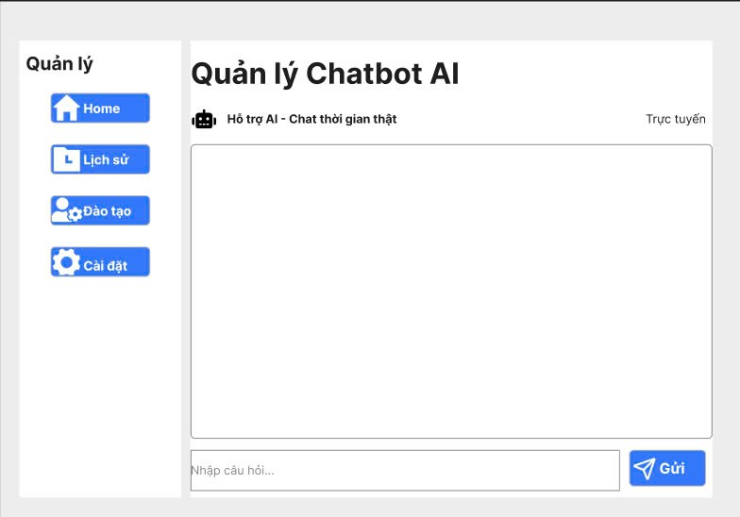

Test Case ID | Mô tả | Quy trình | Điều kiện tiên quyết | Kết quả mong đợi | Kết quả thực tế | Kết quả |  |  |  |  |  | Chú thích
 |  |  |  |  |  | Vòng 1 |  |  | Vòng 2
 |  |  |  |  |  | Trạng thái | Ngày kiểm tra | Người kiểm tra | Trạng thái | Ngày kiểm tra | Người kiểm tra
GUI_SHOW Quản lý chatbot AI
GUI - QLCAI01 | Kiểm tra tiêu đề giao diện |  | Đăng nhập thành công vào hệ thống | Hiển thị tiêu đề "Quản lý chatbot AI" rõ ràng, đúng căn chỉnh | Hiển thị tiêu đề "Quản lý chatbot AI" rõ ràng, đúng căn chỉnh | Passed | 15/04/2025 | Sơn | Passed | 17/05/2025 | Sơn
GUI - QLCAI02 | Kiểm tra menu Quản lý chatbot AI |  | Đăng nhập thành công vào hệ thống | Hiển thị menu "Quản lý chatbot AI" rõ ràng, đúng căn chỉnh | Hiển thị menu "Quản lý chatbot AI" rõ ràng, đúng căn chỉnh | Passed | 15/04/2025 | Sơn | Passed | 17/05/2025 | Sơn
GUI - QLCAI03 | [Home] Button |  | Đăng nhập thành công vào hệ thống | -Text color : light -Status : enable -Background : blu | -Text color : light -Status : enable -Background : blu | Passed | 15/04/2025 | Sơn | Passed | 17/05/2025 | Sơn
GUI - QLCAI04 | [Lịch sử] Button |  | Đăng nhập thành công vào hệ thống | -Text color : light -Status : enable -Background : blu | -Text color : light -Status : enable -Background : blu | Passed | 15/04/2025 | Sơn | Passed | 17/05/2025 | Sơn
GUI - QLCAI05 | [Đào tạo] Button |  | Đăng nhập thành công vào hệ thống | -Text color : light -Status : enable -Background : blu | -Text color : light -Status : enable -Background : blu | Passed | 15/04/2025 | Sơn | Passed | 17/05/2025 | Sơn
GUI - QLCAI06 | [Cài đặt] Button |  | Đăng nhập thành công vào hệ thống | -Text color : light -Status : enable -Background : blu | -Text color : light -Status : enable -Background : blu | Passed | 15/04/2025 | Sơn | Passed | 17/05/2025 | Sơn
GUI - QLCAI07 | [Hỗ trợ AI] Label |  | Đăng nhập thành công vào hệ thống | - Text: Black - Status: Enable | - Text: Black - Status: Enable | Passed | 15/04/2025 | Sơn | Passed | 17/05/2025 | Sơn
GUI - QLCAI08 | [Trực tuyến] Label |  | Đăng nhập thành công vào hệ thống | - Text: Black - Status: Enable | - Text: Black - Status: Enable | Passed | 15/04/2025 | Sơn | Passed | 17/05/2025 | Sơn
GUI - QLCAI09 | [Nhập câu hỏi] Textbox |  | Đăng nhập thành công vào hệ thống | - Text: Black - Status: Enable | - Text: Black - Status: Enable | Passed | 15/04/2025 | Sơn | Passed | 17/05/2025 | Sơn
GUI - QLCAI10 | [Gửi] Button |  | Đăng nhập thành công vào hệ thống | -Text color : light -Status : enable -Background : blu | -Text color : light -Status : enable -Background : blu | Passed | 15/04/2025 | Sơn | Passed | 17/05/2025 | Sơn
FUNCTION_SHOW Quản lý chatbot AI
FUNC - QLCAI01 | Kiểm tra thông tin Quản lý danh mục sản phẩm và dịch vụ | 1. Khởi động trang web. 2. Hiển thị trang chủ. 3.Chọn Quản lý chatbot AI. | Đăng nhập bằng tài khoản Admin | Hiển thị trang Quản lý chatbot AI gồm có: - Button “Home” - Button “Lịch sử” - Button “Đào tạo” - Button “Cài đặt” - Label “Hỗ trợ AI” - Label “Trực tuyến” - Textbox “Nhập câu hỏi” - Button ”Gửi” | Hiển thị trang Quản lý chatbot AI gồm có: - Button “Home” - Button “Lịch sử” - Button “Đào tạo” - Button “Cài đặt” - Label “Hỗ trợ AI” - Label “Trực tuyến” - Textbox “Nhập câu hỏi” - Button ”Gửi” | Passed | 15/04/2024 | Sơn | Passed | 17/05/2024 | Sơn
FUNC - QLCAI02 | Kiểm tra nút Home | 1. Khởi động trang web. 2. Hiển thị trang chủ. 3. Chọn Quản lý chatbot AI. 3. Click Home. | Đăng nhập bằng tài khoản Admin | Hiển thị trang chủ Quản lý chatbot AI | Hiển thị trang chủ Quản lý chatbot AI | Passed | 15/04/2025 | Sơn | Passed | 17/05/2025 | Sơn
FUNC - QLCAI03 | Kiểm tra nút Home thất bại | 1. Khởi động trang web. 2. Hiển thị trang chủ. 3. Chọn Quản lý chatbot AI. 3. Click Home. | Đăng nhập bằng tài khoản Admin | Không hiển thị trang chủ Quản lý chatbot AI | Không hiển thị trang chủ Quản lý chatbot AI | Passed | 15/04/2025 | Sơn | Passed | 17/05/2025 | Sơn
FUNC - QLCAI04 | Kiểm tra nút Lịch sử | 1. Khởi động trang web. 2. Hiển thị trang chủ. 3. Chọn Quản lý chatbot AI. 3. Click Lịch sử. | Đăng nhập bằng tài khoản Admin | Hiển thị "Lịch sử chatbot AI" | Hiển thị "Lịch sử chatbot AI" | Passed | 15/04/2025 | Sơn | Passed | 17/05/2025 | Sơn
FUNC - QLCAI05 | Kiểm tra nút Lịch sử thất bại | 1. Khởi động trang web. 2. Hiển thị trang chủ. 3. Chọn Quản lý chatbot AI. 3. Click Lịch sử. | Đăng nhập bằng tài khoản Admin | Không hiển thị "Lịch sử chatbot AI" | Không hiển thị "Lịch sử chatbot AI" | Passed | 15/04/2025 | Sơn | Passed | 17/05/2025 | Sơn
FUNC - QLCAI06 | Kiểm tra nút Đào tạo | 1. Khởi động trang web. 2. Hiển thị trang chủ. 3. Chọn Quản lý chatbot AI. 3. Click Đào tạo. | Đăng nhập bằng tài khoản Admin | Hiển thị "Đào tạo chatbot AI" | Hiển thị "Đào tạo chatbot AI" | Passed | 15/04/2025 | Sơn | Passed | 17/05/2025 | Sơn
FUNC - QLCAI07 | Kiểm tra Button Thêm danh mục thất bại | 1. Khởi động trang web. 2. Hiển thị trang chủ. 3. Chọn Quản lý chatbot AI. 3. Click Đào tạo. | Đăng nhập bằng tài khoản Admin | Không hiển thị "Đào tạo chatbot AI" | Không hiển thị "Đào tạo chatbot AI" | Passed | 15/04/2025 | Sơn | Passed | 17/05/2025 | Sơn
FUNC - QLCAI08 | Kiểm tra nút Cài đặt | 1. Khởi động trang web. 2. Hiển thị trang chủ. 3. Chọn Quản lý chatbot AI. 3. Click Cài đặt. | Đăng nhập bằng tài khoản Admin | Hiển thị "Cài đặt chatbot AI" | Hiển thị "Cài đặt chatbot AI" | Passed | 15/04/2025 | Sơn | Passed | 17/05/2025 | Sơn
FUNC - QLCAI09 | Kiểm tra nút Cài đặt thất bại | 1. Khởi động trang web. 2. Hiển thị trang chủ. 3. Chọn Quản lý chatbot AI. 3. Click Cài đặt. | Đăng nhập bằng tài khoản Admin | Không hiển thị "Cài đặt chatbot AI" | Không hiển thị "Cài đặt chatbot AI" | Passed | 15/04/2025 | Sơn | Passed | 17/05/2025 | Sơn
FUNC - QLCAI10 | Kiểm tra textbox Nhập câu hỏi | 1. Khởi động trang web. 2. Hiển thị trang chủ. 3. Chọn Quản lý chatbot AI. 3. Click Textbox Nhập câu hỏi. | Đăng nhập bằng tài khoản Admin | Hiển thị "Câu hỏi" đã nhập | Hiển thị "Câu hỏi" đã nhập | Passed | 15/04/2025 | Sơn | Passed | 17/05/2025 | Sơn
FUNC - QLCAI11 | Kiểm tra textbox Nhập câu hỏi trống | 1. Khởi động trang web. 2. Hiển thị trang chủ. 3. Chọn Quản lý chatbot AI. 3. Click Textbox Nhập câu hỏi. | Đăng nhập bằng tài khoản Admin | Hiển thị thông báo "Vui lòng nhập Câu hỏi" | Hiển thị thông báo "Vui lòng nhập Câu hỏi" | Passed | 15/04/2025 | Sơn | Passed | 17/05/2025 | Sơn
FUNC - QLCAI12 | Kiểm tra nút Gửi | 1. Khởi động trang web. 2. Hiển thị trang chủ. 3. Chọn Quản lý chatbot AI. 3. Click Gửi. | Đăng nhập bằng tài khoản Admin | Hiển thị "Câu hỏi đã nhập" | Hiển thị "Câu hỏi đã nhập" | Passed | 15/04/2025 | Sơn | Passed | 17/05/2025 | Sơn
FUNC - QLCAI13 | Kiểm tra nút Gửi trống | 1. Khởi động trang web. 2. Hiển thị trang chủ. 3. Chọn Quản lý chatbot AI. 3. Click Gửi. | Đăng nhập bằng tài khoản Admin | Hiển thị thông báo "Bạn chưa nhập câu hỏi" | Hiển thị thông báo "Bạn chưa nhập câu hỏi" | Passed | 15/04/2025 | Sơn | Passed | 17/05/2025 | Sơn

Quản lý kho hàng
Project Name | Ứng dụng AI chatbot vào website quản lý và chăm sóc thú cưng
Module Code | Quản lý kho hàng
 | Hoàn thành | Lỗi | Chưa kiểm tra | Bị chặn | Tổng lần kiểm tra
Round 1 | 19 | 0 | 0 | 0 | 19
Round 2 | 19 | 0 | 0 | 0 | 19

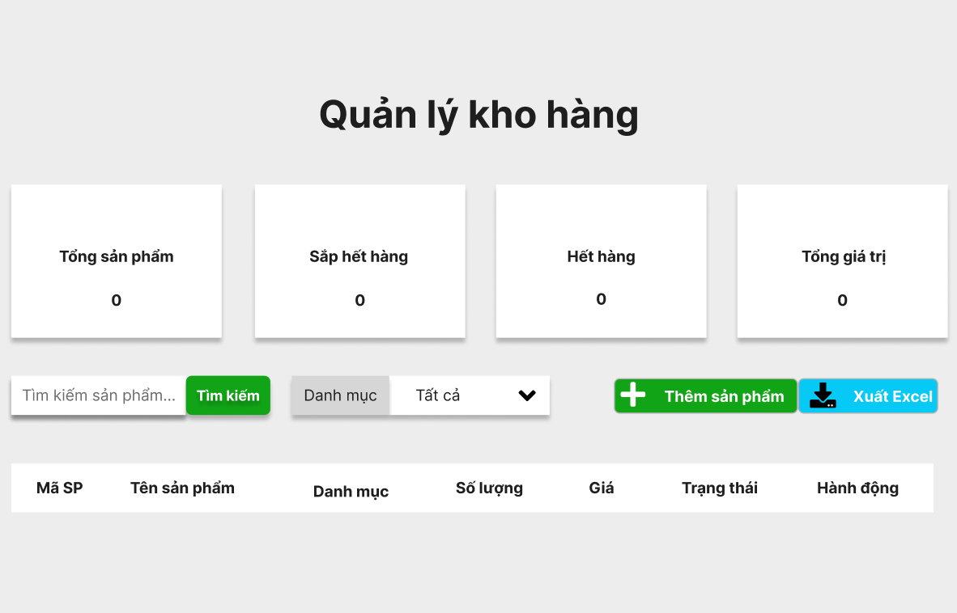

Test Case ID | Mô tả | Quy trình | Điều kiện tiên quyết | Kết quả mong đợi | Kết quả thực tế | Kết quả |  |  |  |  |  | Chú thích
 |  |  |  |  |  | Vòng 1 |  |  | Vòng 2
 |  |  |  |  |  | Trạng thái | Ngày kiểm tra | Người kiểm tra | Trạng thái | Ngày kiểm tra | Người kiểm tra
GUI_SHOW Quản lý kho hàng
GUI - QLKH01 | Kiểm tra tiêu đề giao diện |  | Đăng nhập thành công vào hệ thống | Hiển thị tiêu đề "Quản lý kho hàng" rõ ràng, đúng căn chỉnh | Hiển thị tiêu đề "Quản lý kho hàng" rõ ràng, đúng căn chỉnh | Passed | 15/04/2025 | Sơn | Passed | 17/05/2025 | Sơn
GUI - QLKH02 | [Tổng sản phẩm] Textbox |  | Đăng nhập thành công vào hệ thống | - Text: Black - Status: Enable | - Text: Black - Status: Enable | Passed | 15/04/2025 | Sơn | Passed | 17/05/2025 | Sơn
GUI - QLKH03 | [Sắp hết hàng] Textbox |  | Đăng nhập thành công vào hệ thống | - Text: Black - Status: Enable | - Text: Black - Status: Enable | Passed | 15/04/2025 | Sơn | Passed | 17/05/2025 | Sơn
GUI - QLKH04 | [Hết hàng] Textbox |  | Đăng nhập thành công vào hệ thống | - Text: Black - Status: Enable | - Text: Black - Status: Enable | Passed | 15/04/2025 | Sơn | Passed | 17/05/2025 | Sơn
GUI - QLKH05 | [Tổng giá trị] Textbox |  | Đăng nhập thành công vào hệ thống | - Text: Black - Status: Enable | - Text: Black - Status: Enable | Passed | 15/04/2025 | Sơn | Passed | 17/05/2025 | Sơn
GUI - QLKH06 | [Tìm kiếm sản phẩm] Textbox |  | Đăng nhập thành công vào hệ thống | - Text: White - Status: Enable -Background : brown | - Text: White - Status: Enable -Background : brown | Passed | 15/04/2025 | Sơn | Passed | 17/05/2025 | Sơn
GUI - QLKH07 | [Danh mục] DropdownList |  | Đăng nhập thành công vào hệ thống | - Text: Black - Status: Enable | - Text: Black - Status: Enable | Passed | 15/04/2025 | Sơn | Passed | 17/05/2025 | Sơn
GUI - QLKH08 | [Thêm sản phẩm] Button |  | Đăng nhập thành công vào hệ thống | - Text: White - Status: Enable -Background : brown | - Text: White - Status: Enable -Background : brown | Passed | 15/04/2025 | Sơn | Passed | 17/05/2025 | Sơn
GUI - QLKH09 | [Xuất Excel] Button |  | Đăng nhập thành công vào hệ thống | - Text: White - Status: Enable -Background : light blue | - Text: White - Status: Enable -Background : light blue | Passed | 15/04/2025 | Sơn | Passed | 17/05/2025 | Sơn
GUI - QLKH10 | [Mã SP, Tên sản phẩm, Danh mục, Số lượng, Giá, Trạng thái, Hành động] Data Table |  | Đăng nhập thành công vào hệ thống | - Text: Black - Status: Enable | - Text: Black - Status: Enable | Passed | 15/04/2025 | Sơn | Passed | 17/05/2025 | Sơn
FUNCTION_SHOW Quản lý kho hàng
FUNC - QLKH01 | Kiểm tra thông tin Quản lý kho hàng | 1. Khởi động trang web. 2. Hiển thị trang chủ. 3.Chọn Quản lý kho hàng | Đăng nhập bằng tài khoản Admin | Hiển thị trang Quản lý kho hàng gồm có: - Textbox “Tổng sản phẩm” - Textbox “Sắp hết hàng” - Textbox “Hết hàng” - Textbox “Tổng giá trị” - Textbox “Tìm kiếm sản phẩm” - DropdownList “Danh mục” - Button “Thêm sản phẩm” - Button “Xuất Excel” - Data Table "Mã SP, Tên sản phẩm, Danh mục, Số lượng, Giá, Trạng thái, Hành động" | Hiển thị trang Quản lý kho hàng gồm có: - Textbox “Tổng sản phẩm” - Textbox “Sắp hết hàng” - Textbox “Hết hàng” - Textbox “Tổng giá trị” - Textbox “Tìm kiếm sản phẩm” - DropdownList “Danh mục” - Button “Thêm sản phẩm” - Button “Xuất Excel” - Data Table "Mã SP, Tên sản phẩm, Danh mục, Số lượng, Giá, Trạng thái, Hành động" | Passed | 15/04/2024 | Sơn | Passed | 17/05/2024 | Sơn
FUNC - QLKH02 | Kiểm tra textbox Tìm kiếm sản phẩm | 1. Khởi động trang web. 2. Hiển thị trang chủ. 3. Chọn Quản lý kho hàng. 3. Click textbox Tìm kiếm sản phẩm. | Đăng nhập bằng tài khoản Admin | Hiển thị "Danh sách sản phẩm" đã nhập | Hiển thị "Danh sách sản phẩm" đã nhập | Passed | 15/04/2025 | Sơn | Passed | 17/05/2025 | Sơn
FUNC - QLKH03 | Kiểm tra textbox Tìm kiếm sản phẩm trống | 1. Khởi động trang web. 2. Hiển thị trang chủ. 3. Chọn Quản lý kho hàng. 3. Click textbox Tìm kiếm sản phẩm. | Đăng nhập bằng tài khoản Admin | Hiển thị thông báo "Vui lòng nhập sản phẩm bạn muốn tìm kiếm" | Hiển thị thông báo "Vui lòng nhập sản phẩm bạn muốn tìm kiếm" | Passed | 15/04/2025 | Sơn | Passed | 17/05/2025 | Sơn
FUNC - QLKH04 | Kiểm tra DropdownList Danh mục | 1. Khởi động trang web. 2. Hiển thị trang chủ. 3. Chọn Quản lý kho hàng. 3. Click DropdownList Danh mục. | Đăng nhập bằng tài khoản Admin | Hiển thị DropdownList các Danh mục hiện có | Hiển thị DropdownList các Danh mục hiện có | Passed | 15/04/2025 | Sơn | Passed | 17/05/2025 | Sơn
FUNC - QLKH05 | Kiểm tra DropdownList Trạng thái thất bại | 1. Khởi động trang web. 2. Hiển thị trang chủ. 3. Chọn Quản lý kho hàng. 3. Click DropdownList Danh mục. | Đăng nhập bằng tài khoản Admin | Hiển thị thông báo "Không thể hiển thị Danh mục" | Hiển thị thông báo "Không thể hiển thị Danh mục" | Passed | 15/04/2025 | Sơn | Passed | 17/05/2025 | Sơn
FUNC - QLKH06 | Kiểm tra Button Thêm sản phẩm | 1. Khởi động trang web. 2. Hiển thị trang chủ. 3. Chọn Quản lý kho hàng. 3. Click Thêm sản phẩm. | Đăng nhập bằng tài khoản Admin | Hiển thị thông báo "Nhập thông tin sản phẩm muốn thêm" | Hiển thị thông báo "Nhập thông tin sản phẩm muốn thêm" | Passed | 15/04/2025 | Sơn | Passed | 17/05/2025 | Sơn
FUNC - QLKH07 | Kiểm tra Button Thêm sản phẩm thất bại | 1. Khởi động trang web. 2. Hiển thị trang chủ. 3. Chọn Quản lý kho hàng. 3. Click Thêm sản phẩm. | Đăng nhập bằng tài khoản Admin | Hiển thị thông báo "Không thể thêm hoặc đã tồn tại" | Hiển thị thông báo "Không thể thêm hoặc đã tồn tại" | Passed | 15/04/2025 | Sơn | Passed | 17/05/2025 | Sơn
FUNC - QLKH08 | Kiểm tra Button Xuất Exel | 1. Khởi động trang web. 2. Hiển thị trang chủ. 3. Chọn Quản lý kho hàng. 3. Click Xuất Exel. | Đăng nhập bằng tài khoản Admin | Hiển thị thông báo "Xuất Exel thành công" | Hiển thị thông báo "Xuất Exel thành công" | Passed | 15/04/2025 | Sơn | Passed | 17/05/2025 | Sơn
FUNC - QLKH09 | Kiểm tra Button Xuất Exel thất bại | 1. Khởi động trang web. 2. Hiển thị trang chủ. 3. Chọn Quản lý kho hàng. 3. Click Xuất Exel. | Đăng nhập bằng tài khoản Admin | Hiển thị thông báo "Xuất Exel thất bại vui lòng kiểm tra lại" | Hiển thị thông báo "Xuất Exel thất bại vui lòng kiểm tra lại" | Passed | 15/04/2025 | Sơn | Passed | 17/05/2025 | Sơn

Quản lý khách hàng và thú cưng
Project Name | Ứng dụng AI chatbot vào website quản lý và chăm sóc thú cưng
Module Code | Quản lý khách hàng và thú cưng
 | Hoàn thành | Lỗi | Chưa kiểm tra | Bị chặn | Tổng lần kiểm tra
Round 1 | 19 | 0 | 0 | 0 | 19
Round 2 | 19 | 0 | 0 | 0 | 19

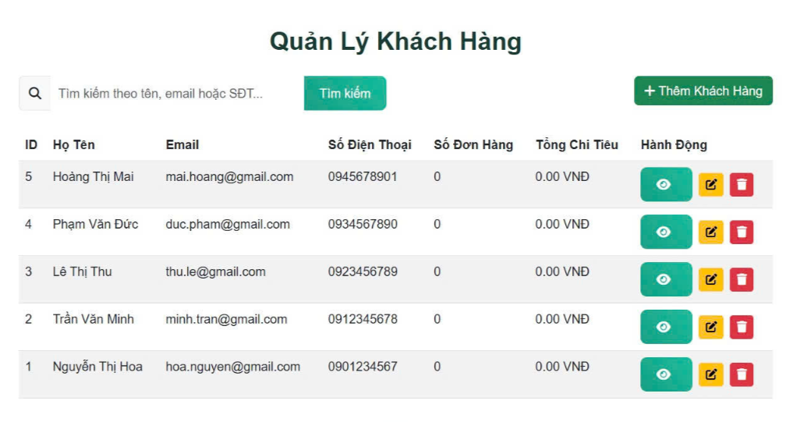

Test Case ID | Mô tả | Quy trình | Điều kiện tiên quyết | Kết quả mong đợi | Kết quả thực tế | Kết quả |  |  |  |  |  | Chú thích
 |  |  |  |  |  | Vòng 1 |  |  | Vòng 2
 |  |  |  |  |  | Trạng thái | Ngày kiểm tra | Người kiểm tra | Trạng thái | Ngày kiểm tra | Người kiểm tra
GUI_SHOW Quản lý khách hàng và thú cưng
GUI - QLKHVTC01 | Kiểm tra tiêu đề giao diện |  | Đăng nhập thành công vào hệ thống | Hiển thị tiêu đề "Quản lý khách hàng và thú cưng" rõ ràng, đúng căn chỉnh | Hiển thị tiêu đề "Quản lý khách hàng và thú cưng" rõ ràng, đúng căn chỉnh | Passed | 15/04/2025 | Sơn | Passed | 17/05/2025 | Sơn
GUI - QLKHVTC02 | [Tìm kiếm] SearchBar |  | Đăng nhập thành công vào hệ thống | - Text: Black - Status: Enable | - Text: Black - Status: Enable | Passed | 15/04/2025 | Sơn | Passed | 17/05/2025 | Sơn
GUI - QLKHVTC03 | [Tìm kiếm] Button |  | Đăng nhập thành công vào hệ thống | -Text color : light -Status : enable -Background : green | -Text color : light -Status : enable -Background : green | Passed | 15/04/2025 | Sơn | Passed | 17/05/2025 | Sơn
GUI - QLKHVTC04 | [Thêm khách hàng] Button |  | Đăng nhập thành công vào hệ thống | -Text color : light -Status : enable -Background : brown | -Text color : light -Status : enable -Background : brown | Passed | 15/04/2025 | Sơn | Passed | 17/05/2025 | Sơn
GUI - QLKHVTC05 | [ID, Họ tên, Email, Số Điện Thoại, Số Đơn Hàng, Tổng Chi Tiêu, Hành Động] Data Table |  | Đăng nhập thành công vào hệ thống | - Text: Black - Status: Enable | - Text: Black - Status: Enable | Passed | 15/04/2025 | Sơn | Passed | 17/05/2025 | Sơn
GUI - QLKHVTC06 | [Xem chi tiết] IconButton |  | Đăng nhập thành công vào hệ thống | -Text color : light -Status : enable -Background : green | -Text color : light -Status : enable -Background : green | Passed | 15/04/2025 | Sơn | Passed | 17/05/2025 | Sơn
GUI - QLKHVTC07 | [Chỉnh sửa] IconButton |  | Đăng nhập thành công vào hệ thống | -Text color : light -Status : enable -Background : yellow | -Text color : light -Status : enable -Background : yellow | Passed | 15/04/2025 | Sơn | Passed | 17/05/2025 | Sơn
GUI - QLKHVTC08 | [Xoá] IconButton |  | Đăng nhập thành công vào hệ thống | -Text color : light -Status : enable -Background : red | -Text color : light -Status : enable -Background : red | Passed | 15/04/2025 | Sơn | Passed | 17/05/2025 | Sơn
FUNCTION_SHOW Quản lý khách hàng và thú cưng
FUNC - QLKHVTC01 | Xác thực trang đang hiển thị | 1. Truy cập vào trang web | Đăng nhập thành công vào hệ thống | Hiển thị trang chủ gồm có: - SearchBar "Tìm kiếm" - Button "Tìm kiếm" - Button "Thêm khách hàng" - DataTable "ID, Họ tên, Email, Số Điện Thoại, Số Đơn Hàng, Tổng Chi Tiêu, Hành Động" - Button "Xem chi tiết" - Button "Chỉnh sửa" - Button "Xoá" | Hiển thị trang chủ gồm có: - SearchBar "Tìm kiếm" - Button "Tìm kiếm" - Button "Thêm khách hàng" - DataTable "ID, Họ tên, Email, Số Điện Thoại, Số Đơn Hàng, Tổng Chi Tiêu, Hành Động" - Button "Xem chi tiết" - Button "Chỉnh sửa" - Button "Xoá" | Passed | 15/04/2025 | Sơn | Passed | 17/05/2025 | Sơn
FUNC-QLP02 | Kiểm tra Textbox Tìm kiếm | 1. Khởi động trang web. 2. Hiển thị trang chủ. 3. Chọn Quản lý khách hàng và thú cưng. 3. Click Tìm kiếm. | Đăng nhập bằng tài khoản Admin | Hiển thị "Khách hàng đã nhập" | Hiển thị "Khách hàng đã nhập" | Passed | 15/04/2025 | Sơn | Passed | 17/05/2025 | Sơn
FUNC-QLP03 | Kiểm tra Textbox Tìm kiếm trống | 1. Khởi động trang web. 2. Hiển thị trang chủ. 3. Chọn Quản lý khách hàng và thú cưng. 3. Click Tìm kiếm. | Đăng nhập bằng tài khoản Admin | Hiển thị thông báo "Bạn chưa nhập khách hàng cần tìm" | Hiển thị thông báo "Bạn chưa nhập khách hàng cần tìm" | Passed | 15/04/2025 | Sơn | Passed | 17/05/2025 | Sơn
FUNC-QLP04 | Kiểm tra nút Tìm kiếm | 1. Khởi động trang web. 2. Hiển thị trang chủ. 3. Chọn Quản lý khách hàng và thú cưng. 3. Click Tìm kiếm. | Đăng nhập bằng tài khoản Admin | Hiển thị "Khách hàng đã nhập" | Hiển thị "Khách hàng đã nhập" | Passed | 15/04/2025 | Sơn | Passed | 17/05/2025 | Sơn
FUNC-QLP05 | Kiểm tra nút Tìm kiếm trống | 1. Khởi động trang web. 2. Hiển thị trang chủ. 3. Chọn Quản lý khách hàng và thú cưng. 3. Click Tìm kiếm. | Đăng nhập bằng tài khoản Admin | Hiển thị thông báo "Bạn chưa nhập khách hàng cần tìm" | Hiển thị thông báo "Bạn chưa nhập khách hàng cần tìm" | Passed | 15/04/2025 | Sơn | Passed | 17/05/2025 | Sơn
FUNC-QLP06 | Kiểm tra nút Xem chi tiết | 1. Khởi động trang web. 2. Hiển thị trang chủ. 3. Chọn Quản lý khách hàng và thú cưng. 3. Click Xem chi tiết. | Đăng nhập thành công vào hệ thống | Hiện thị Chi tiết khách hàng và thú cưng | Hiện thị Chi tiết khách hàng và thú cưng | Passed | 15/04/2025 | Sơn | Passed | 17/05/2025 | Sơn
FUNC-QLP07 | Kiểm tra nút Xem chi tiết thất bại | 1. Khởi động trang web. 2. Hiển thị trang chủ. 3. Nhấn vào "Quản lý" 4. Nhấn vào "Phòng" 5. Chọn phòng cần sửa 6. Nhấn vào "Sửa" | Đăng nhập thành công vào hệ thống | Không thể hiển thị chi tiết | Không thể hiển thị chi tiết | Passed | 15/04/2025 | Sơn | Passed | 17/05/2025 | Sơn
FUNC-QLP08 | Kiểm tra nút Chỉnh sửa | 1. Khởi động trang web. 2. Hiển thị trang chủ. 3. Nhấn vào "Quản lý" 4. Nhấn vào "Phòng" 5. Chọn phòng cần xoá 6. Nhấn vào "Xóa" | Đăng nhập thành công vào hệ thống | Hiển thị "Nhập thông tin cần chỉnh sửa" | Hiển thị "Nhập thông tin cần chỉnh sửa" | Passed | 15/04/2025 | Sơn | Passed | 17/05/2025 | Sơn
FUNC-QLP09 | Kiểm tra nút Chỉnh sửa thất bại | 1. Khởi động trang web. 2. Hiển thị trang chủ. 3. Nhấn vào "Quản lý" 4. Nhấn vào "Phòng" 5. Chọn phòng cần xoá 6. Nhấn vào "Xóa" | Đăng nhập thành công vào hệ thống | Hiển thị thông báo "Không thể chỉnh sửa" | Hiển thị thông báo "Không thể chỉnh sửa" | Passed | 15/04/2025 | Sơn | Passed | 17/05/2025 | Sơn
FUNC-QLP10 | Kiểm tra nút Xoá thành công | 1. Khởi động trang web. 2. Hiển thị trang chủ. 3. Nhấn vào "Quản lý" 4. Nhấn vào "Phòng" 5. Chọn phòng cần xoá 6. Nhấn vào "Xóa" | Đăng nhập thành công vào hệ thống | Hiển thị thông báo "Xoá khách hàng thành công" | Hiển thị thông báo "Xoá khách hàng thành công" | Passed | 15/04/2025 | Sơn | Passed | 17/05/2025 | Sơn
FUNC-QLP11 | Kiểm tra nút Xóa thất bại | 1. Khởi động trang web. 2. Hiển thị trang chủ. 3. Nhấn vào "Quản lý" 4. Nhấn vào "Phòng" 5. Chọn phòng cần xoá 6. Nhấn vào "Xóa" | Đăng nhập thành công vào hệ thống | Hiển thị thông báo "Không thể xoá khách hàng" | Hiển thị thông báo "Không thể xoá khách hàng" | Passed | 15/04/2025 | Sơn | Passed | 17/05/2025 | Sơn

